策略分析
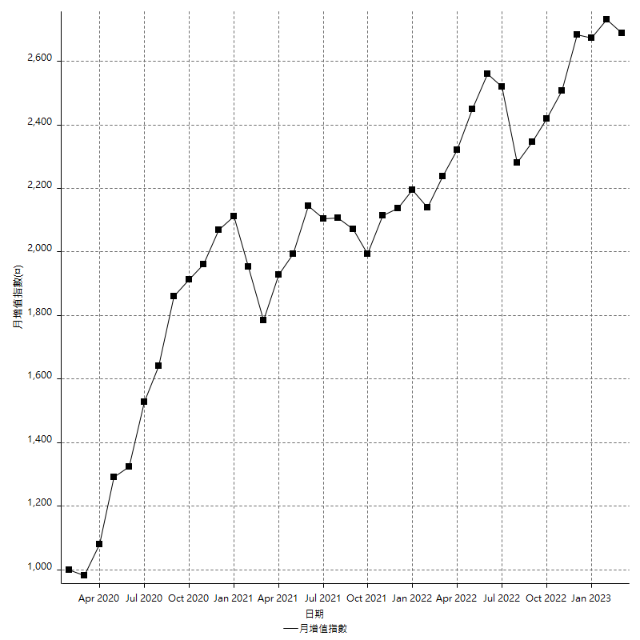
策略績效總結果

 | 所有交易 | 多單 | 空單
淨利 | 336000 | 53600 | 282400
毛利 | 1290600 | 62000 | 1228600
毛損 | -954600 | -8400 | -946200
調整後淨利 | 159469.26451 | 9404.2833102 | 110012.15633
調整後毛利 | 1199111.7917 | 26204.28331 | 1140842.8571
調整後毛損 | -1039642.5272 | -16800 | -1030830.7008
特定淨利 | 19200 | 2400 | 16800
特定毛利 | 973800 | 10800 | 963000
特定毛損 | -954600 | -8400 | -946200
帳戶所需金額 | 74200 | 8400 | 72000
帳戶報酬 | 452.83018868 | 638.0952381 | 392.22222222
初始資本報酬 | 168 | 26.8 | 141.2
最大策略虧損 | -79400 | -12400 | -79400
最大策略虧損 (%) | -18.096135721 | -5.722326454 | -18.327974277
最大平倉交易虧損 | -74200 | -8400 | -72000
最大平倉交易虧損 (%) | -17.557974444 | -3.3439490446 | -17.716747442
最大的策略虧損報酬 | 4.2317380353 | 4.1875 | 3.556675063
獲利因子 | 1.3519798869 | 7.380952381 | 1.2984569858
調整獲利因子 | 1.1533885546 | 1.5597787685 | 1.106721847
特定獲利因子 | 1.0201131364 | 1.2857142857 | 1.0177552315
最大持有契約數量 | 1 | 1 | 1
滑價支付 | 58000 | 1200 | 56800
佣金支付 | 0 | 0 | 0
未平倉部位損益 | n/a | n/a | n/a
年報酬率 | 54.543629642 | 8.7010075858 | 45.842622056
月報酬率 | 4.5453024702 | 0.72508396548 | 3.8202185047
買進持有績效 | 71211.34461 | 66319.939602 | 71211.34461
平均月報酬 | 8842.1052632
月報酬的標準差 | 20653.180261

績效比率

成長潛力比(Upside Potential Ratio) | 52.488198466
夏普比率 | 0.46681121158
索丁諾比率 | 0.83616678754
Fouse 比率 | 0.024994787916
Calmar 比率 | 0.0067353308365
Sterling 比率 | 0.0019617116088
淨利/最大損失百分比 | 4000
淨利/最大交易績效拉回百分比 | 4200
淨利/最大策略績效拉回百分比 | 423.17380353
特定淨利/最大損失百分比 | 228.57142857
特定淨利/最大交易績效拉回百分比 | 240
特定淨利/最大策略績效拉回百分比 | 24.181360202
調整後淨利/最大損失百分比 | 1898.4436251
調整後淨利/最大交易績效拉回百分比 | 1993.3658063
調整後淨利/最大策略績效拉回百分比 | 200.8429024

時間分析

交易期間 | 3 Yrs, 1 Mth, 3 Dys, 11 Mins
策略在市場的時間 | 9 Dys, 13 Hrs, 21 Mins
策略在市場的時間百分比 | 0.84943867666
最長的持平期間 | 28 Dys, 19 Hrs, 34 Mins
最大獲利日期 | 2021-05-19
最大虧損日期 | 2020-02-12
最大策略虧損日期 | 7/28/22
最大平倉交易虧損日期 | 3/3/21

詳細權益曲線

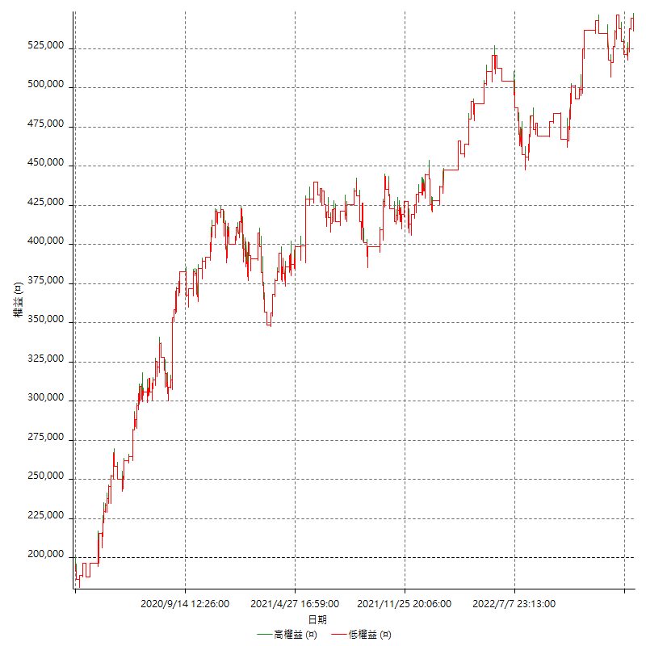

詳細權益曲線及績效拉回

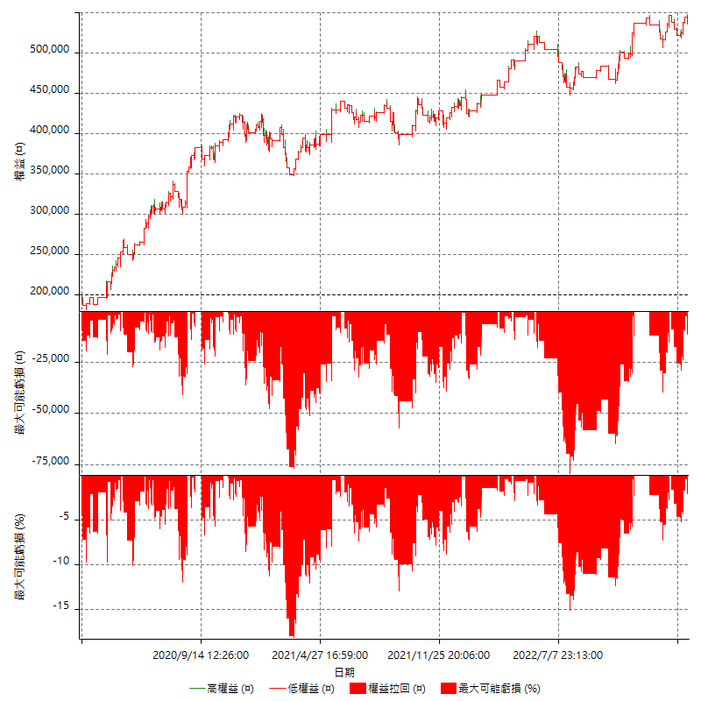

多單詳細權益曲線

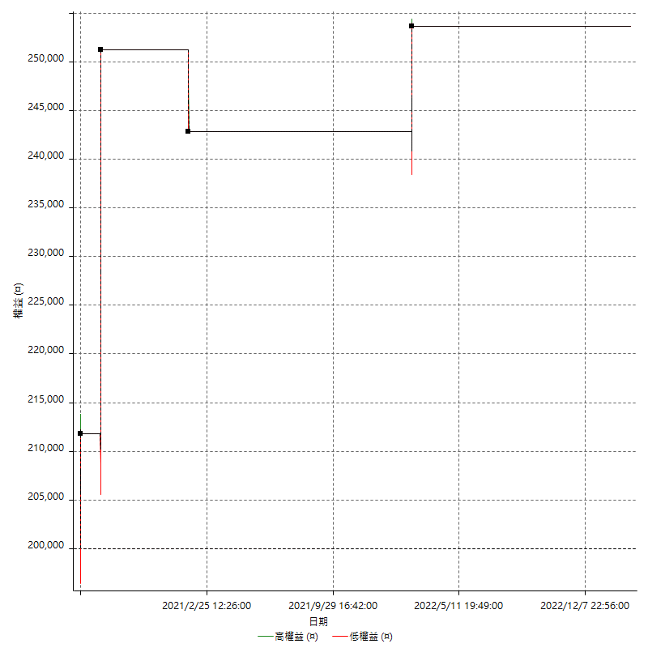

空單詳細權益曲線

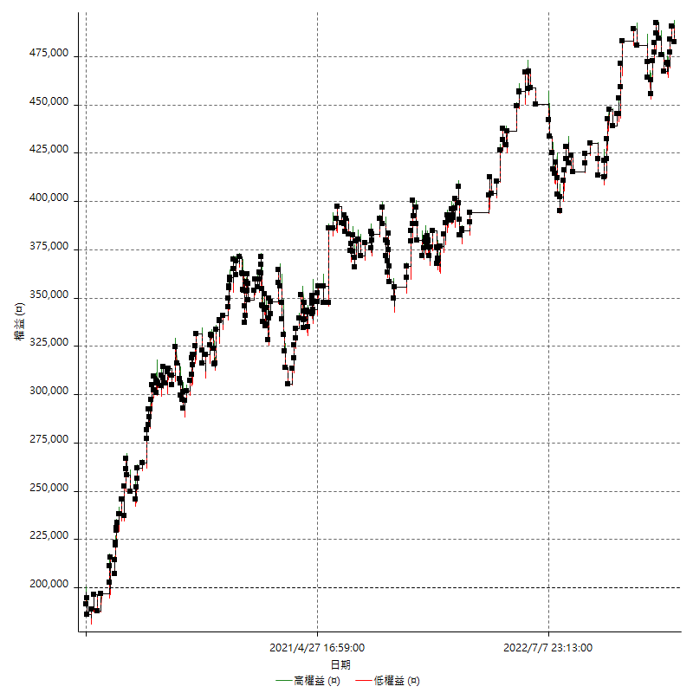

權益增加 & 拉回

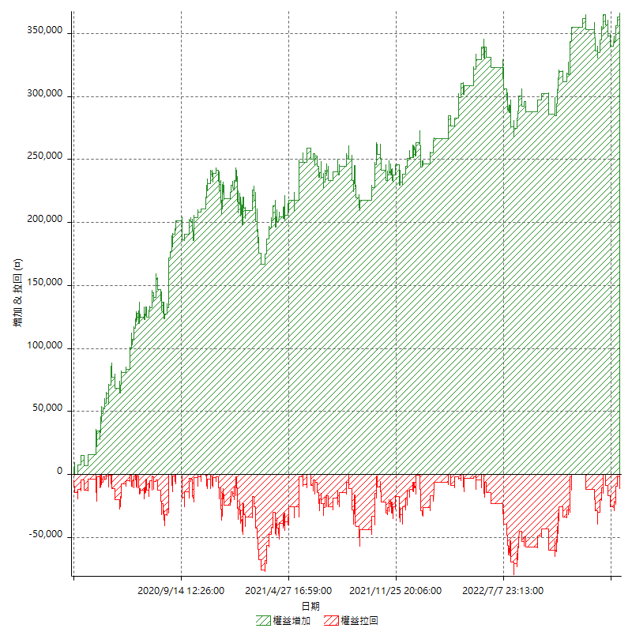

權益增加 & 拉回(%)

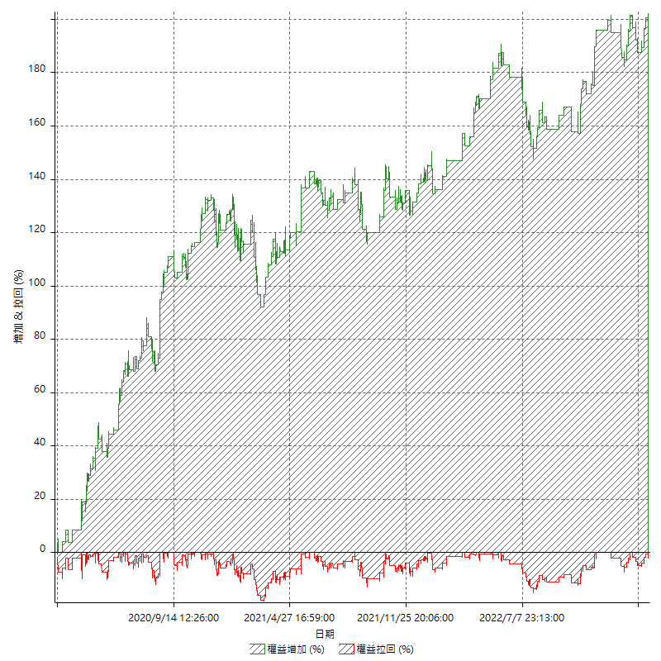

平倉權益曲線

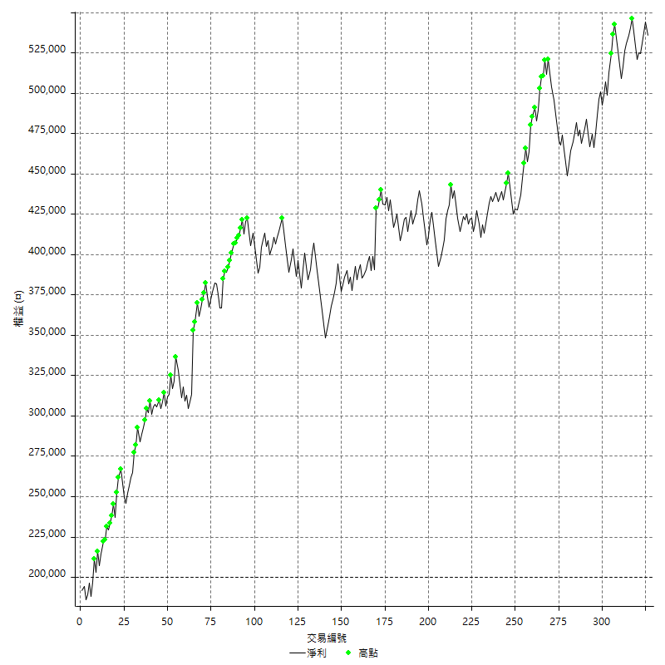

平倉權益曲線及績效拉回

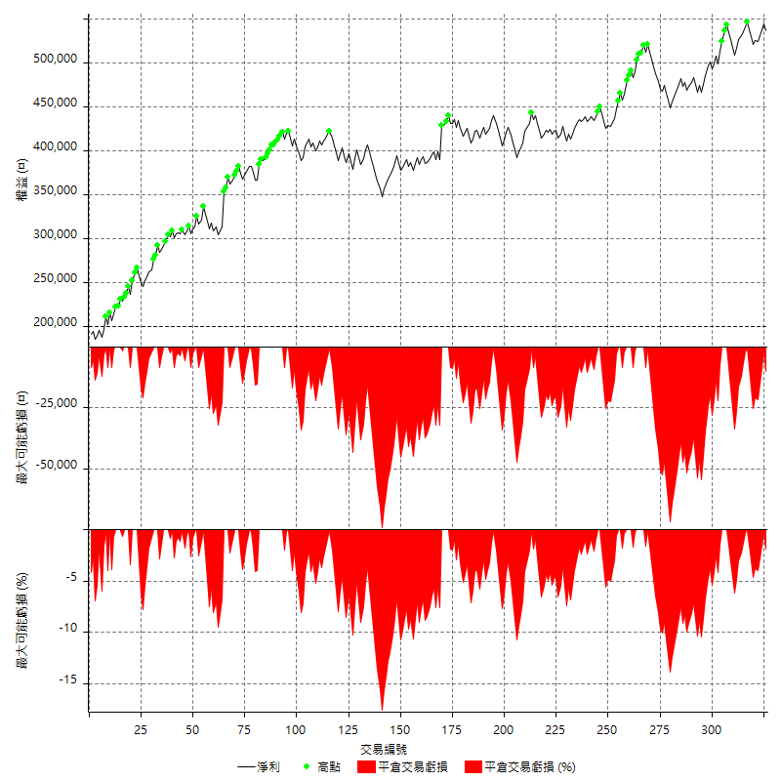

買進持有績效



月增值指數

交易分析
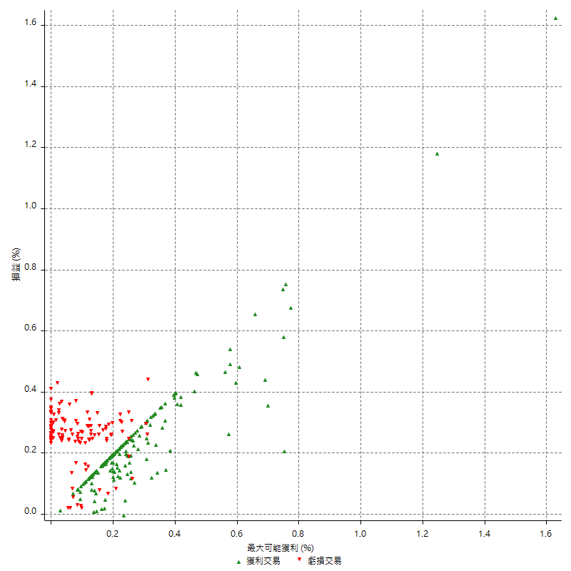
總交易分析

 | 所有交易 | 多單 | 空單
交易總次數 | 326 | 4 | 322
未平倉交易總數量 | 0 | 0 | 0
獲利交易次數 | 199 | 3 | 196
虧損交易次數 | 126 | 1 | 125
勝率 | 61.042944785 | 75 | 60.869565217
平均交易(獲利 & 虧損) | 1030.6748466 | 13400 | 877.01863354
平均獲利交易 | 6485.4271357 | 20666.666667 | 6268.3673469
平均虧損交易 | -7576.1904762 | -8400 | -7569.6
平均獲利/平均虧損 比率 | -0.85602746605 | 2.4603174603 | -0.8280975675
最大的交易獲利 | 39400 | 39400 | 38400
最大的交易虧損 | -8400 | -8400 | -8400
平倉交易的平均K棒數 | 3.2 | 4.5 | 3.2
獲利平倉交易的平均K棒數 | 3 | 5.3 | 3
虧損平倉交易的平均K棒數 | 3.6 | 2 | 3.6
平倉交易間的平均K棒數 | 7 | n/a | 7
獲利平倉交易間的平均K棒數 | 260.3 | 17458.3 | 264.3
虧損平倉交易間的平均K棒數 | 412.2 | 52389 | 415.6

極端交易

 | 全部 | 正 | 負
1 Std. Deviation of Avg. Trade | 7809.2830857 | 4504.1102097 | 2092.3643496
平均交易金額 +1標準差 | 8839.9579323 | 10989.537345 | -5483.8261266
平均交易金額 -1標準差 | -6778.6082391 | 1981.316926 | -9668.5548258
極端交易次數 | 20 | 20 | 0
極端交易損益比 |  | 316800

最大獲利/最大虧損

 | 最大可能獲利 | 最大可能虧損
最大值 | 40400 | -8000
最大值日期 | 2021-05-19 | 2020-02-12
平均值 | 5549.6932515 | -4750.9202454
最大值 (%) | 1.6283683253 | -0.4158004158
最大值 (%) 日期 | 2020-08-20 | 2020-03-26
平均值 (%) | 0.19379183152 | -0.16191661441
1標準差 | 4758.0652077 | 2964.245772
平均交易金額 +1標準差 | 10307.758459 | -1786.6744734
平均交易金額 -1標準差 | 791.6280438 | -7715.1660174

交易序列分析

Z值 | -0.64728940234
信賴界限 | 0.48255583842
策略精確預期 | 1030.6748466
最大連續獲利交易次數 | 9
最大連續虧損交易次數 | 7
最大連續獲利金額 | 65600
最大連續虧損金額 | -58800
最大連續獲利 (%) | 21.536441234
最大連續虧損 (%) | -14.440078585

交易序列統計量

連續獲利 | 序列編號 | 序列的平均獲利 | 下筆交易的平均虧損
1 | 23 | 7434.7826087 | -7000
2 | 20 | 5845 | -7200
3 | 12 | 6211.1111111 | -7083.3333333
4 | 11 | 6263.6363636 | -6745.4545455
5 | 4 | 8710 | -8400
6 | 1 | 6166.6666667 | -8400
7 | 3 | 6819.047619 | -8400
9 | 1 | 3577.7777778 | -8400
連續虧損 | 序列編號 | 序列的平均虧損 | 下筆交易的平均獲利
1 | 50 | -6920 | 6208
2 | 11 | -7963.6363636 | 6600
3 | 8 | -7816.6666667 | 4450
4 | 4 | -8400 | 6750
7 | 2 | -7957.1428571 | 6900

總交易

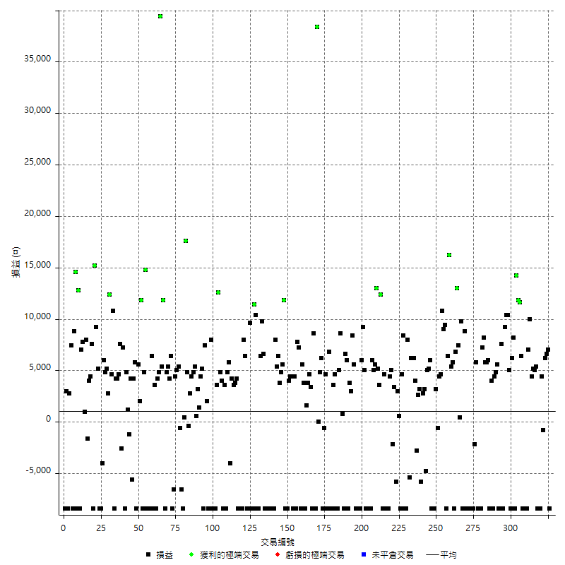

獲利交易

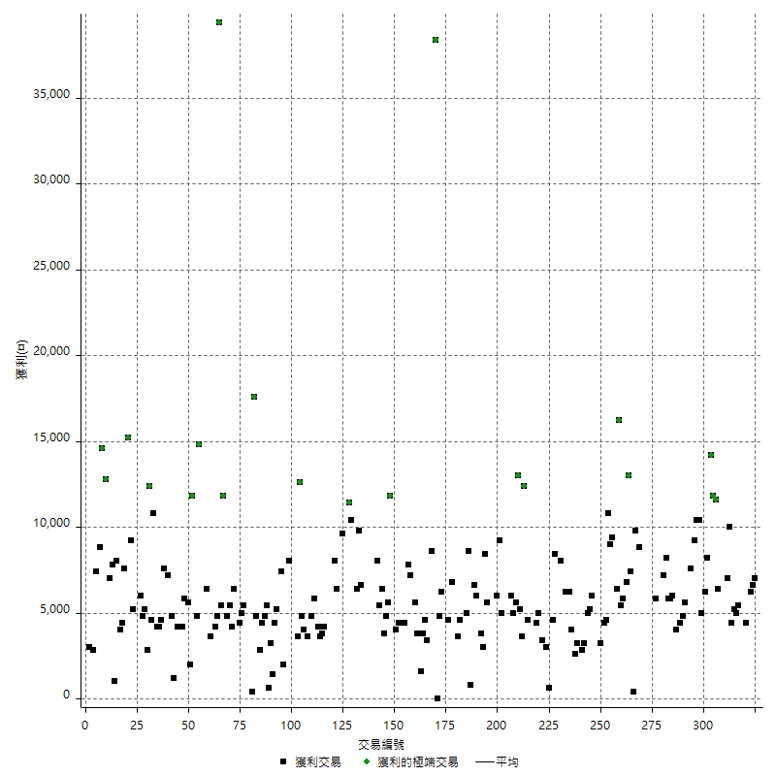

虧損交易

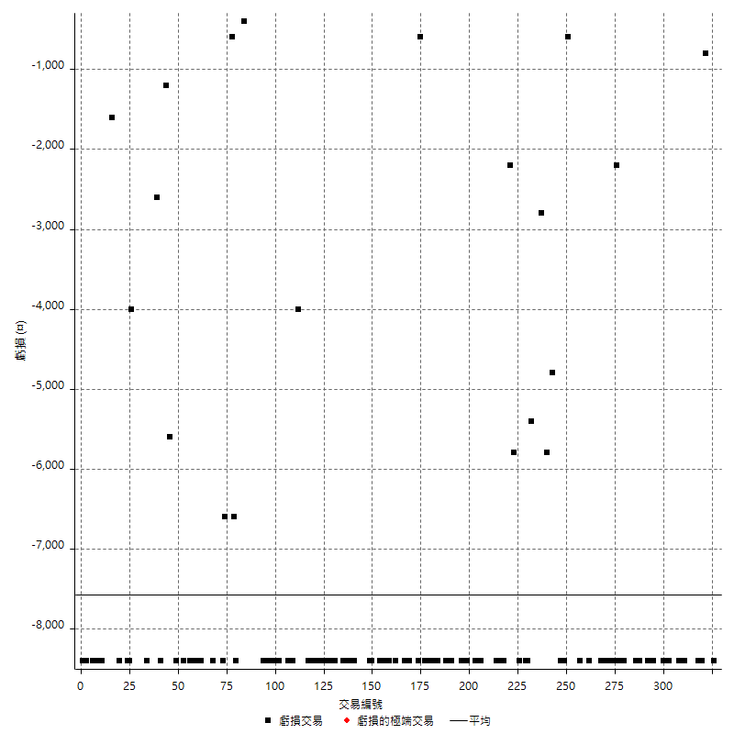

最大可能虧損

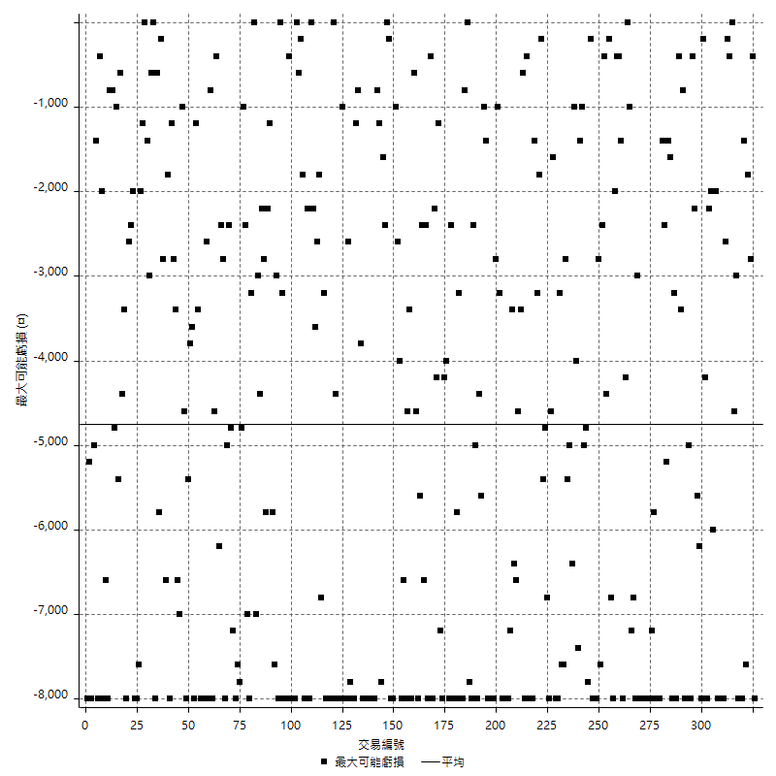

虧損的損益

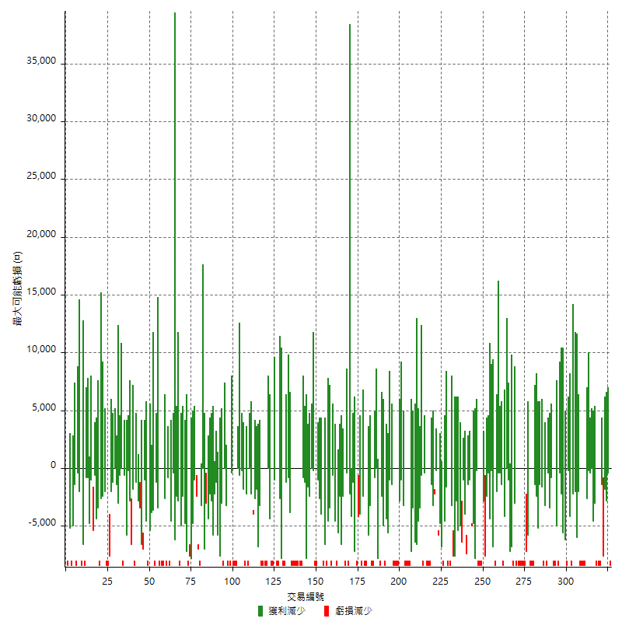

最大虧損幅度

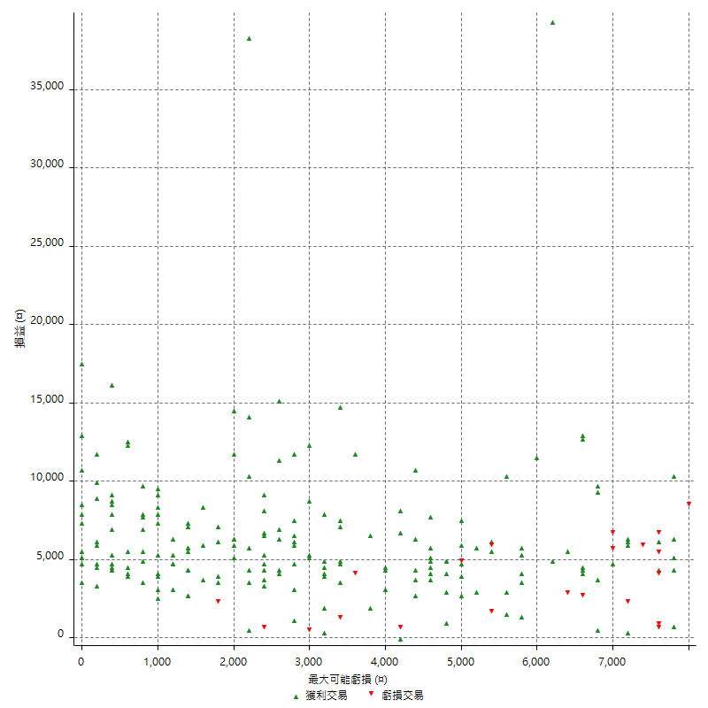

最大虧損幅度 (%)

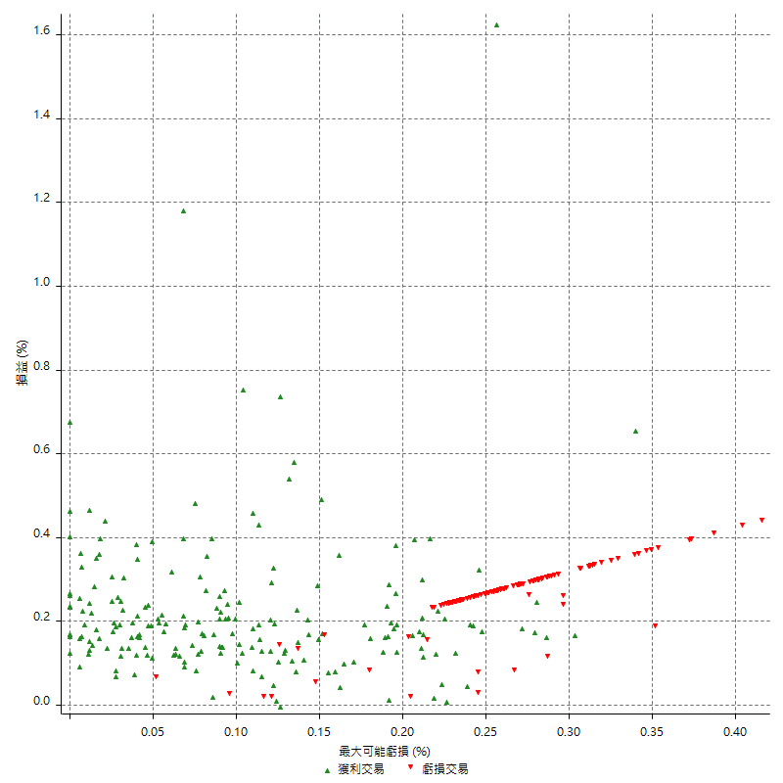

最大可能獲利

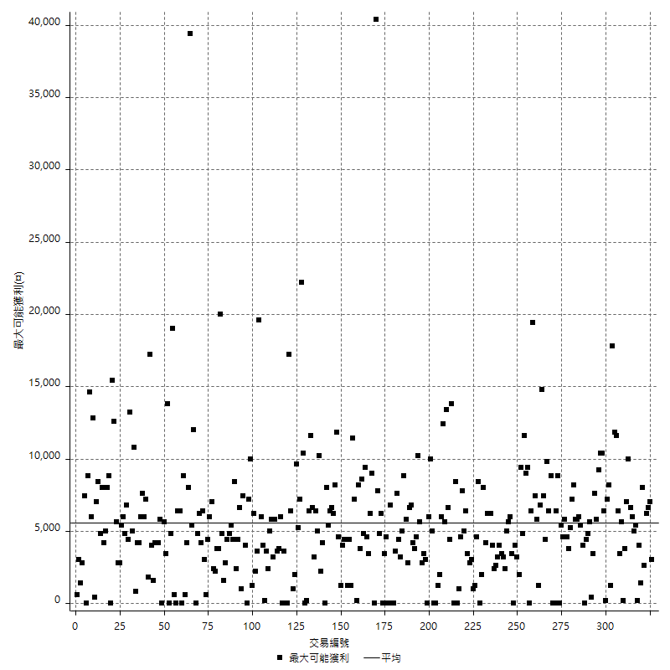

獲利的損益

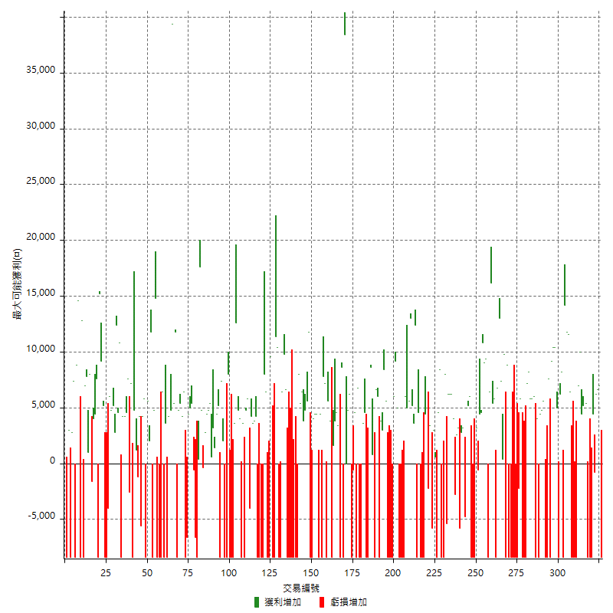

最大獲利幅度

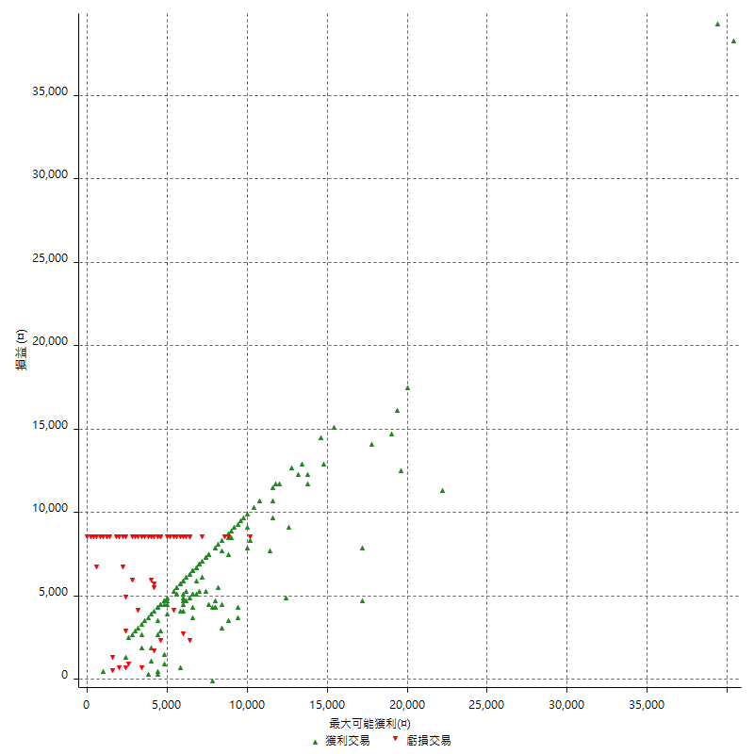

最大獲利幅度 (%)

週期性分析
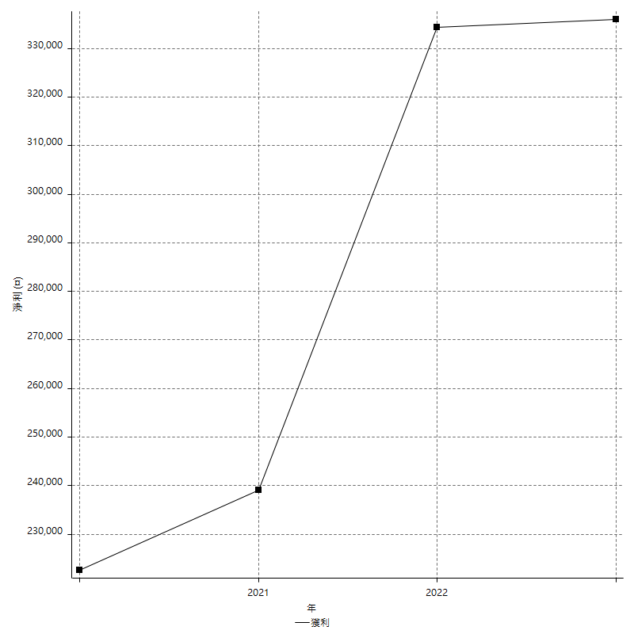
Daily Period Analysis

期間 | 獲利(¤) | 獲利(%) | 毛利 | 毛損 | 交易次數 | 勝率
2023-03-07 | -8400 | -1.5429831007 | 0 | -8400 | 1 | 0
2023-03-02 | 7000 | 1.3025679196 | 7000 | 0 | 1 | 100
2023-02-24 | 12800 | 2.4399542509 | 12800 | 0 | 2 | 100
2023-02-21 | 3600 | 0.69097888676 | 4400 | -800 | 2 | 50
2023-02-14 | -8400 | -1.5867019267 | 0 | -8400 | 1 | 0
2023-02-09 | -8400 | -1.561918929 | 0 | -8400 | 1 | 0
2023-02-03 | -8400 | -1.5378982058 | 0 | -8400 | 1 | 0
2023-01-31 | 10400 | 1.9410227697 | 10400 | 0 | 2 | 100
2023-01-17 | 9600 | 1.8244013683 | 9600 | 0 | 2 | 100
2023-01-13 | 10000 | 1.9372336304 | 10000 | 0 | 1 | 100
2023-01-10 | -1400 | -0.27047913447 | 7000 | -8400 | 2 | 50
2023-01-04 | -16800 | -3.1437125749 | 0 | -16800 | 2 | 0
2022-12-15 | -8400 | -1.5475313191 | 0 | -8400 | 1 | 0
2022-12-09 | 6400 | 1.1931394482 | 6400 | 0 | 1 | 100
2022-11-18 | 11600 | 2.2103658537 | 11600 | 0 | 1 | 100
2022-11-16 | 26000 | 5.2125100241 | 26000 | 0 | 2 | 100
2022-11-14 | -200 | -0.040080160321 | 8200 | -8400 | 2 | 50
2022-11-10 | 6200 | 1.2581168831 | 6200 | 0 | 1 | 100
2022-11-02 | -8400 | -1.6759776536 | 0 | -8400 | 1 | 0
2022-10-26 | 5000 | 1.0076582023 | 5000 | 0 | 1 | 100
2022-10-24 | 10400 | 2.1407986826 | 10400 | 0 | 1 | 100
2022-10-21 | 19600 | 4.2042042042 | 19600 | 0 | 2 | 100
2022-10-18 | -800 | -0.17130620985 | 7600 | -8400 | 2 | 50
2022-10-05 | -16800 | -3.4725093014 | 0 | -16800 | 2 | 0
2022-09-21 | 5600 | 1.1710581347 | 5600 | 0 | 1 | 100
2022-09-13 | 9200 | 1.9616204691 | 9200 | 0 | 2 | 100
2022-08-19 | -8400 | -1.7595307918 | 0 | -8400 | 1 | 0
2022-08-17 | 4000 | 0.84495141529 | 4000 | 0 | 1 | 100
2022-08-12 | -8400 | -1.7434620174 | 0 | -8400 | 1 | 0
2022-08-08 | 11800 | 2.5106382979 | 11800 | 0 | 2 | 100
2022-08-04 | 5800 | 1.249461439 | 5800 | 0 | 1 | 100
2022-08-03 | 8200 | 1.798245614 | 8200 | 0 | 1 | 100
2022-07-28 | -1200 | -0.2624671916 | 7200 | -8400 | 2 | 50
2022-07-22 | -16800 | -3.5443037975 | 0 | -16800 | 2 | 0
2022-07-20 | 5800 | 1.2387868432 | 5800 | 0 | 1 | 100
2022-07-19 | -2200 | -0.46768707483 | 0 | -2200 | 1 | 0
2022-07-15 | -8400 | -1.7543859649 | 0 | -8400 | 1 | 0
2022-07-14 | -8400 | -1.724137931 | 0 | -8400 | 1 | 0
2022-07-08 | -8400 | -1.6949152542 | 0 | -8400 | 1 | 0
2022-07-07 | -8400 | -1.6666666667 | 0 | -8400 | 1 | 0
2022-06-15 | -8400 | -1.6393442623 | 0 | -8400 | 1 | 0
2022-06-06 | -8400 | -1.6129032258 | 0 | -8400 | 1 | 0
2022-06-01 | 8800 | 1.71875 | 8800 | 0 | 1 | 100
2022-05-31 | -8400 | -1.6141429669 | 0 | -8400 | 1 | 0
2022-05-26 | 9800 | 1.919310615 | 9800 | 0 | 1 | 100
2022-05-16 | 7800 | 1.5513126492 | 7800 | 0 | 2 | 100
2022-05-11 | 13000 | 2.6541445488 | 13000 | 0 | 1 | 100
2022-04-21 | 6800 | 1.4078674948 | 6800 | 0 | 1 | 100
2022-04-20 | -8400 | -1.7094017094 | 0 | -8400 | 1 | 0
2022-04-14 | 11200 | 2.332361516 | 11200 | 0 | 2 | 100
2022-04-11 | 16200 | 3.4913793103 | 16200 | 0 | 1 | 100
2022-03-31 | 6400 | 1.3986013986 | 6400 | 0 | 1 | 100
2022-03-23 | -8400 | -1.8025751073 | 0 | -8400 | 1 | 0
2022-03-18 | 18400 | 4.1108132261 | 18400 | 0 | 2 | 100
2022-02-17 | 10800 | 2.4725274725 | 10800 | 0 | 1 | 100
2022-02-10 | 9000 | 2.1037868163 | 9000 | 0 | 2 | 100
2022-01-18 | 2600 | 0.61147695202 | 3200 | -600 | 2 | 50
2022-01-13 | -16800 | -3.8009049774 | 0 | -16800 | 2 | 0
2022-01-12 | -2400 | -0.5400540054 | 6000 | -8400 | 2 | 50
2022-01-05 | 10200 | 2.3491478581 | 10200 | 0 | 2 | 100
2022-01-03 | -4800 | -1.0933940774 | 0 | -4800 | 1 | 0
2021-12-30 | 6000 | 1.3856812933 | 6000 | 0 | 2 | 100
2021-12-29 | -2600 | -0.59687786961 | 3200 | -5800 | 2 | 50
2021-12-28 | 2600 | 0.60046189376 | 2600 | 0 | 1 | 100
2021-12-22 | 1200 | 0.27790643817 | 4000 | -2800 | 2 | 50
2021-12-17 | 6200 | 1.4567669173 | 6200 | 0 | 1 | 100
2021-12-15 | 6200 | 1.4783023367 | 6200 | 0 | 1 | 100
2021-12-08 | 6200 | 1.5004840271 | 6200 | 0 | 1 | 100
2021-12-03 | 2600 | 0.63321967852 | 8000 | -5400 | 2 | 50
2021-12-02 | -16800 | -3.9307440337 | 0 | -16800 | 2 | 0
2021-11-25 | 8400 | 2.0047732697 | 8400 | 0 | 1 | 100
2021-11-19 | 4600 | 1.11003861 | 4600 | 0 | 1 | 100
2021-11-18 | -8400 | -1.9867549669 | 0 | -8400 | 1 | 0
2021-11-17 | 3600 | 0.85877862595 | 3600 | 0 | 2 | 100
2021-11-16 | -2400 | -0.56925996205 | 3400 | -5800 | 2 | 50
2021-11-12 | 2800 | 0.66857688634 | 5000 | -2200 | 2 | 50
2021-11-10 | 4400 | 1.0617760618 | 4400 | 0 | 1 | 100
2021-11-08 | -8400 | -1.9867549669 | 0 | -8400 | 1 | 0
2021-10-28 | -8400 | -1.9480519481 | 0 | -8400 | 1 | 0
2021-10-27 | -3800 | -0.87356321839 | 4600 | -8400 | 2 | 50
2021-10-21 | -8400 | -1.8944519621 | 0 | -8400 | 1 | 0
2021-10-20 | 16000 | 3.7435657464 | 16000 | 0 | 2 | 100
2021-10-18 | 18200 | 4.4477028348 | 18200 | 0 | 2 | 100
2021-10-08 | 10600 | 2.6593075765 | 10600 | 0 | 2 | 100
2021-09-14 | 6000 | 1.5282730515 | 6000 | 0 | 1 | 100
2021-09-13 | -8400 | -2.0947630923 | 0 | -8400 | 1 | 0
2021-09-06 | -16800 | -4.0210627094 | 0 | -16800 | 2 | 0
2021-09-03 | -8400 | -1.9709056781 | 0 | -8400 | 1 | 0
2021-09-02 | 14200 | 3.4466019417 | 14200 | 0 | 2 | 100
2021-09-01 | -2400 | -0.57915057915 | 6000 | -8400 | 2 | 50
2021-08-30 | -16800 | -3.8961038961 | 0 | -16800 | 2 | 0
2021-08-24 | -2800 | -0.64516129032 | 5600 | -8400 | 2 | 50
2021-08-19 | 8400 | 1.9736842105 | 8400 | 0 | 1 | 100
2021-08-05 | 6800 | 1.623686724 | 6800 | 0 | 2 | 100
2021-08-03 | -2400 | -0.5698005698 | 6000 | -8400 | 2 | 50
2021-07-23 | 6600 | 1.5918958032 | 6600 | 0 | 1 | 100
2021-07-15 | -8400 | -1.9858156028 | 0 | -8400 | 1 | 0
2021-07-12 | 800 | 0.18948365703 | 800 | 0 | 1 | 100
2021-07-08 | 8600 | 2.079303675 | 8600 | 0 | 1 | 100
2021-07-06 | -3400 | -0.81534772182 | 5000 | -8400 | 2 | 50
2021-07-01 | -3800 | -0.9030418251 | 4600 | -8400 | 2 | 50
2021-06-29 | 3600 | 0.86289549377 | 3600 | 0 | 1 | 100
2021-06-28 | -8400 | -1.9736842105 | 0 | -8400 | 1 | 0
2021-06-24 | -8400 | -1.935483871 | 0 | -8400 | 1 | 0
2021-06-18 | -1600 | -0.36730945822 | 6800 | -8400 | 2 | 50
2021-06-16 | 4000 | 0.92678405931 | 4600 | -600 | 2 | 50
2021-06-10 | -8400 | -1.9090909091 | 0 | -8400 | 1 | 0
2021-06-02 | 11000 | 2.5641025641 | 11000 | 0 | 2 | 100
2021-05-26 | 0 | 0 | 0 | 0 | 1 | 0
2021-05-19 | 30000 | 7.5187969925 | 38400 | -8400 | 2 | 50
2021-05-10 | 200 | 0.050150451354 | 8600 | -8400 | 2 | 50
2021-04-28 | 3400 | 0.85988872028 | 3400 | 0 | 1 | 100
2021-04-27 | 8400 | 2.1705426357 | 8400 | 0 | 2 | 100
2021-04-20 | -6800 | -1.7267648553 | 1600 | -8400 | 2 | 50
2021-04-19 | 9400 | 2.4453694069 | 9400 | 0 | 2 | 100
2021-04-16 | -1200 | -0.3112033195 | 7200 | -8400 | 2 | 50
2021-04-09 | -600 | -0.15535991714 | 7800 | -8400 | 2 | 50
2021-04-08 | 4400 | 1.1524358303 | 4400 | 0 | 1 | 100
2021-04-01 | -4000 | -1.0368066356 | 4400 | -8400 | 2 | 50
2021-03-31 | 8400 | 2.2257551669 | 8400 | 0 | 2 | 100
2021-03-30 | -16800 | -4.2617960426 | 0 | -16800 | 2 | 0
2021-03-25 | 11800 | 3.0857740586 | 11800 | 0 | 1 | 100
2021-03-23 | 5600 | 1.4861995754 | 5600 | 0 | 1 | 100
2021-03-17 | 8600 | 2.3356871266 | 8600 | 0 | 2 | 100
2021-03-12 | 11800 | 3.3108866442 | 11800 | 0 | 2 | 100
2021-03-10 | 8000 | 2.2962112514 | 8000 | 0 | 1 | 100
2021-03-03 | -8400 | -2.3542600897 | 0 | -8400 | 1 | 0
2021-02-24 | -8400 | -2.300109529 | 0 | -8400 | 1 | 0
2021-02-23 | -8400 | -2.2483940043 | 0 | -8400 | 1 | 0
2021-02-22 | -8400 | -2.1989528796 | 0 | -8400 | 1 | 0
2021-02-18 | -16800 | -4.2126379137 | 0 | -16800 | 2 | 0
2021-02-05 | -8400 | -2.0628683694 | 0 | -8400 | 1 | 0
2021-02-03 | 16400 | 4.1965199591 | 16400 | 0 | 2 | 100
2021-01-20 | -2000 | -0.50916496945 | 6400 | -8400 | 2 | 50
2021-01-18 | -8400 | -2.0937188435 | 0 | -8400 | 1 | 0
2021-01-15 | 21800 | 5.745914602 | 21800 | 0 | 2 | 100
2021-01-14 | -8400 | -2.1660649819 | 0 | -8400 | 1 | 0
2021-01-12 | 1200 | 0.31039834454 | 9600 | -8400 | 2 | 50
2021-01-11 | -8400 | -2.1265822785 | 0 | -8400 | 1 | 0
2021-01-08 | -2000 | -0.50377833753 | 6400 | -8400 | 2 | 50
2021-01-06 | -400 | -0.10065425264 | 8000 | -8400 | 2 | 50
2021-01-05 | -16800 | -4.0560115886 | 0 | -16800 | 2 | 0
2021-01-04 | -8400 | -1.9876952201 | 0 | -8400 | 1 | 0
2020-12-31 | 8000 | 1.9295706705 | 8000 | 0 | 2 | 100
2020-12-29 | 7800 | 1.9174041298 | 7800 | 0 | 2 | 100
2020-12-25 | -4000 | -0.97370983447 | 0 | -4000 | 1 | 0
2020-12-22 | 5800 | 1.4320987654 | 5800 | 0 | 1 | 100
2020-12-21 | 4800 | 1.1994002999 | 4800 | 0 | 1 | 100
2020-12-09 | -4800 | -1.1851851852 | 3600 | -8400 | 2 | 50
2020-12-08 | -4400 | -1.0747435271 | 4000 | -8400 | 2 | 50
2020-12-07 | 17400 | 4.4387755102 | 17400 | 0 | 2 | 100
2020-12-04 | 3600 | 0.92687950566 | 3600 | 0 | 1 | 100
2020-12-03 | -8400 | -2.1169354839 | 0 | -8400 | 1 | 0
2020-12-02 | -16800 | -4.0618955513 | 0 | -16800 | 2 | 0
2020-11-30 | -400 | -0.096618357488 | 8000 | -8400 | 2 | 50
2020-11-27 | -8400 | -1.9886363636 | 0 | -8400 | 1 | 0
2020-11-24 | 2000 | 0.47573739296 | 2000 | 0 | 1 | 100
2020-11-17 | -1000 | -0.23730422402 | 7400 | -8400 | 2 | 50
2020-11-12 | 9600 | 2.3312287518 | 9600 | 0 | 2 | 100
2020-11-06 | 4600 | 1.1296660118 | 4600 | 0 | 2 | 100
2020-11-05 | 6000 | 1.4955134596 | 6000 | 0 | 2 | 100
2020-11-04 | 9200 | 2.3469387755 | 9200 | 0 | 2 | 100
2020-10-26 | 2800 | 0.71942446043 | 2800 | 0 | 1 | 100
2020-10-20 | 4400 | 1.1434511435 | 4800 | -400 | 2 | 50
2020-10-13 | 17600 | 4.7930283224 | 17600 | 0 | 1 | 100
2020-10-12 | 400 | 0.10905125409 | 400 | 0 | 1 | 100
2020-10-08 | -8400 | -2.2388059701 | 0 | -8400 | 1 | 0
2020-10-07 | -6600 | -1.7286537454 | 0 | -6600 | 1 | 0
2020-10-05 | -600 | -0.15690376569 | 0 | -600 | 1 | 0
2020-09-29 | 10400 | 2.7956989247 | 10400 | 0 | 2 | 100
2020-09-21 | 4400 | 1.19695321 | 4400 | 0 | 1 | 100
2020-09-15 | -15000 | -3.9205436487 | 0 | -15000 | 2 | 0
2020-09-03 | 6400 | 1.7012227539 | 6400 | 0 | 1 | 100
2020-09-02 | 4200 | 1.1290322581 | 4200 | 0 | 1 | 100
2020-08-27 | 10200 | 2.8192371476 | 10200 | 0 | 2 | 100
2020-08-26 | 3400 | 0.94866071429 | 11800 | -8400 | 2 | 50
2020-08-24 | 5400 | 1.5297450425 | 5400 | 0 | 1 | 100
2020-08-20 | 39400 | 12.56377551 | 39400 | 0 | 1 | 100
2020-08-18 | 4800 | 1.5544041451 | 4800 | 0 | 1 | 100
2020-08-13 | 4200 | 1.3788575181 | 4200 | 0 | 1 | 100
2020-08-11 | -4800 | -1.5513897867 | 3600 | -8400 | 2 | 50
2020-08-10 | -8400 | -2.6431718062 | 0 | -8400 | 1 | 0
2020-08-06 | -2000 | -0.62539086929 | 6400 | -8400 | 2 | 50
2020-08-05 | -8400 | -2.5594149909 | 0 | -8400 | 1 | 0
2020-07-30 | -8400 | -2.495543672 | 0 | -8400 | 1 | 0
2020-07-28 | 14800 | 4.5991298943 | 14800 | 0 | 1 | 100
2020-07-22 | -3600 | -1.1063306699 | 4800 | -8400 | 2 | 50
2020-07-20 | 11800 | 3.762755102 | 11800 | 0 | 1 | 100
2020-07-15 | 2000 | 0.64184852375 | 2000 | 0 | 1 | 100
2020-07-14 | 5600 | 1.8300653595 | 5600 | 0 | 1 | 100
2020-07-09 | -8400 | -2.6717557252 | 0 | -8400 | 1 | 0
2020-07-07 | 10000 | 3.285151117 | 10000 | 0 | 2 | 100
2020-07-03 | -1400 | -0.45781556573 | 4200 | -5600 | 2 | 50
2020-06-24 | -1200 | -0.39087947883 | 0 | -1200 | 1 | 0
2020-06-23 | 6000 | 1.9933554817 | 6000 | 0 | 2 | 100
2020-06-22 | -8400 | -2.7149321267 | 0 | -8400 | 1 | 0
2020-06-17 | 4600 | 1.5091863517 | 7200 | -2600 | 2 | 50
2020-06-15 | 7600 | 2.5572005384 | 7600 | 0 | 1 | 100
2020-06-11 | 8800 | 3.0513176144 | 8800 | 0 | 2 | 100
2020-06-09 | 4200 | 1.4778325123 | 4200 | 0 | 1 | 100
2020-06-08 | 2400 | 0.85166784954 | 10800 | -8400 | 2 | 50
2020-06-04 | 17000 | 6.419939577 | 17000 | 0 | 2 | 100
2020-05-27 | 2800 | 1.0687022901 | 2800 | 0 | 1 | 100
2020-05-19 | 10000 | 3.9682539683 | 10000 | 0 | 2 | 100
2020-05-18 | 6000 | 2.4390243902 | 6000 | 0 | 1 | 100
2020-05-15 | -4000 | -1.6 | 0 | -4000 | 1 | 0
2020-05-06 | -8400 | -3.2507739938 | 0 | -8400 | 1 | 0
2020-04-29 | -8400 | -3.1484257871 | 0 | -8400 | 1 | 0
2020-04-28 | 14400 | 5.705229794 | 14400 | 0 | 2 | 100
2020-04-23 | 6800 | 2.7687296417 | 15200 | -8400 | 2 | 50
2020-04-20 | 7600 | 3.1932773109 | 7600 | 0 | 1 | 100
2020-04-15 | 4400 | 1.8835616438 | 4400 | 0 | 1 | 100
2020-04-13 | 4000 | 1.7421602787 | 4000 | 0 | 1 | 100
2020-04-09 | 6400 | 2.8673835125 | 8000 | -1600 | 2 | 50
2020-04-08 | 8800 | 4.1044776119 | 8800 | 0 | 2 | 100
2020-04-07 | -1400 | -0.64874884152 | 7000 | -8400 | 2 | 50
2020-03-27 | 12800 | 6.3054187192 | 12800 | 0 | 1 | 100
2020-03-26 | 6200 | 3.1504065041 | 14600 | -8400 | 2 | 50
2020-03-11 | 8800 | 4.6808510638 | 8800 | 0 | 1 | 100
2020-03-04 | -8400 | -4.2769857434 | 0 | -8400 | 1 | 0
2020-02-26 | 7400 | 3.9153439153 | 7400 | 0 | 1 | 100
2020-02-20 | 2800 | 1.5037593985 | 2800 | 0 | 1 | 100
2020-02-13 | -5400 | -2.8183716075 | 3000 | -8400 | 2 | 50
2020-02-12 | -8400 | -4.2 | 0 | -8400 | 1 | 0

Daily Rolling Period Analysis

期間 | 獲利(¤) | 獲利(%) | 毛利 | 毛損 | 交易次數 | 勝率
當日 - 2023/3/7 | -8400 | -0.30202790163 | 0 | -8400 | 1 | 0
2023/3/6 - 2023/3/7 | -8400 | -0.30202790163 | 0 | -8400 | 1 | 0
2023/3/5 - 2023/3/7 | -8400 | -0.30202790163 | 0 | -8400 | 1 | 0
2023/3/4 - 2023/3/7 | -8400 | -0.30202790163 | 0 | -8400 | 1 | 0
2023/3/3 - 2023/3/7 | -8400 | -0.30202790163 | 0 | -8400 | 1 | 0
2023/3/2 - 2023/3/7 | -1400 | -0.050592656837 | 7000 | -8400 | 2 | 50
2023/3/1 - 2023/3/7 | -1400 | -0.050592656837 | 7000 | -8400 | 2 | 50
2023/2/28 - 2023/3/7 | -1400 | -0.050592656837 | 7000 | -8400 | 2 | 50
2023/2/27 - 2023/3/7 | -1400 | -0.050592656837 | 7000 | -8400 | 2 | 50
2023/2/26 - 2023/3/7 | -1400 | -0.050592656837 | 7000 | -8400 | 2 | 50
2023/2/25 - 2023/3/7 | -1400 | -0.050592656837 | 7000 | -8400 | 2 | 50
2023/2/24 - 2023/3/7 | 11400 | 0.41581558214 | 19800 | -8400 | 4 | 75
2023/2/23 - 2023/3/7 | 11400 | 0.41581558214 | 19800 | -8400 | 4 | 75
2023/2/22 - 2023/3/7 | 11400 | 0.41581558214 | 19800 | -8400 | 4 | 75
2023/2/21 - 2023/3/7 | 15000 | 0.54888758782 | 24200 | -9200 | 6 | 66.666666667
2023/2/20 - 2023/3/7 | 15000 | 0.54888758782 | 24200 | -9200 | 6 | 66.666666667
2023/2/19 - 2023/3/7 | 15000 | 0.54888758782 | 24200 | -9200 | 6 | 66.666666667
2023/2/18 - 2023/3/7 | 15000 | 0.54888758782 | 24200 | -9200 | 6 | 66.666666667
2023/2/17 - 2023/3/7 | 15000 | 0.54888758782 | 24200 | -9200 | 6 | 66.666666667
2023/2/16 - 2023/3/7 | 15000 | 0.54888758782 | 24200 | -9200 | 6 | 66.666666667
2023/2/15 - 2023/3/7 | 15000 | 0.54888758782 | 24200 | -9200 | 6 | 66.666666667
2023/2/14 - 2023/3/7 | 6600 | 0.24151053864 | 24200 | -17600 | 7 | 57.142857143
2023/2/13 - 2023/3/7 | 6600 | 0.24151053864 | 24200 | -17600 | 7 | 57.142857143
2023/2/12 - 2023/3/7 | 6600 | 0.24151053864 | 24200 | -17600 | 7 | 57.142857143
2023/2/11 - 2023/3/7 | 6600 | 0.24151053864 | 24200 | -17600 | 7 | 57.142857143
2023/2/10 - 2023/3/7 | 6600 | 0.24151053864 | 24200 | -17600 | 7 | 57.142857143
2023/2/9 - 2023/3/7 | -1800 | -0.065866510539 | 24200 | -26000 | 8 | 50
2023/2/8 - 2023/3/7 | -1800 | -0.065866510539 | 24200 | -26000 | 8 | 50
2023/2/7 - 2023/3/7 | -1800 | -0.065866510539 | 24200 | -26000 | 8 | 50
2023/2/6 - 2023/3/7 | -1800 | -0.065866510539 | 24200 | -26000 | 8 | 50
2023/2/5 - 2023/3/7 | -1800 | -0.065866510539 | 24200 | -26000 | 8 | 50
2023/2/4 - 2023/3/7 | -1800 | -0.065866510539 | 24200 | -26000 | 8 | 50
2023/2/3 - 2023/3/7 | -10200 | -0.37324355972 | 24200 | -34400 | 9 | 44.444444444
2023/2/2 - 2023/3/7 | -10200 | -0.37324355972 | 24200 | -34400 | 9 | 44.444444444
2023/2/1 - 2023/3/7 | -10200 | -0.37324355972 | 24200 | -34400 | 9 | 44.444444444
2023/1/31 - 2023/3/7 | 200 | 0.0073746312684 | 34600 | -34400 | 11 | 54.545454546
2023/1/30 - 2023/3/7 | 200 | 0.0073746312684 | 34600 | -34400 | 11 | 54.545454546
2023/1/29 - 2023/3/7 | 200 | 0.0073746312684 | 34600 | -34400 | 11 | 54.545454546
2023/1/28 - 2023/3/7 | 200 | 0.0073746312684 | 34600 | -34400 | 11 | 54.545454546
2023/1/27 - 2023/3/7 | 200 | 0.0073746312684 | 34600 | -34400 | 11 | 54.545454546
2023/1/26 - 2023/3/7 | 200 | 0.0073746312684 | 34600 | -34400 | 11 | 54.545454546
2023/1/25 - 2023/3/7 | 200 | 0.0073746312684 | 34600 | -34400 | 11 | 54.545454546
2023/1/24 - 2023/3/7 | 200 | 0.0073746312684 | 34600 | -34400 | 11 | 54.545454546
2023/1/23 - 2023/3/7 | 200 | 0.0073746312684 | 34600 | -34400 | 11 | 54.545454546
2023/1/22 - 2023/3/7 | 200 | 0.0073746312684 | 34600 | -34400 | 11 | 54.545454546
2023/1/21 - 2023/3/7 | 200 | 0.0073746312684 | 34600 | -34400 | 11 | 54.545454546
2023/1/20 - 2023/3/7 | 200 | 0.0073746312684 | 34600 | -34400 | 11 | 54.545454546
2023/1/19 - 2023/3/7 | 200 | 0.0073746312684 | 34600 | -34400 | 11 | 54.545454546
2023/1/18 - 2023/3/7 | 200 | 0.0073746312684 | 34600 | -34400 | 11 | 54.545454546
2023/1/17 - 2023/3/7 | 9800 | 0.36393345217 | 44200 | -34400 | 13 | 61.538461539
2023/1/16 - 2023/3/7 | 9800 | 0.36393345217 | 44200 | -34400 | 13 | 61.538461539
2023/1/15 - 2023/3/7 | 9800 | 0.36393345217 | 44200 | -34400 | 13 | 61.538461539
2023/1/14 - 2023/3/7 | 9800 | 0.36393345217 | 44200 | -34400 | 13 | 61.538461539
2023/1/13 - 2023/3/7 | 19800 | 0.74079616881 | 54200 | -34400 | 14 | 64.285714286
2023/1/12 - 2023/3/7 | 19800 | 0.74079616881 | 54200 | -34400 | 14 | 64.285714286
2023/1/11 - 2023/3/7 | 19800 | 0.74079616881 | 54200 | -34400 | 14 | 64.285714286
2023/1/10 - 2023/3/7 | 18400 | 0.69204152249 | 61200 | -42800 | 16 | 62.5
2023/1/9 - 2023/3/7 | 18400 | 0.69204152249 | 61200 | -42800 | 16 | 62.5
2023/1/8 - 2023/3/7 | 18400 | 0.69204152249 | 61200 | -42800 | 16 | 62.5
2023/1/7 - 2023/3/7 | 18400 | 0.69204152249 | 61200 | -42800 | 16 | 62.5
2023/1/6 - 2023/3/7 | 18400 | 0.69204152249 | 61200 | -42800 | 16 | 62.5
2023/1/5 - 2023/3/7 | 18400 | 0.69204152249 | 61200 | -42800 | 16 | 62.5
2023/1/4 - 2023/3/7 | 1600 | 0.060177523695 | 61200 | -59600 | 18 | 55.555555556
2023/1/3 - 2023/3/7 | 1600 | 0.060177523695 | 61200 | -59600 | 18 | 55.555555556
2023/1/2 - 2023/3/7 | 1600 | 0.060177523695 | 61200 | -59600 | 18 | 55.555555556
2023/1/1 - 2023/3/7 | 1600 | 0.060177523695 | 61200 | -59600 | 18 | 55.555555556
2022/12/31 - 2023/3/7 | 1600 | 0.060177523695 | 61200 | -59600 | 18 | 55.555555556
2022/12/30 - 2023/3/7 | 1600 | 0.060177523695 | 61200 | -59600 | 18 | 55.555555556
2022/12/29 - 2023/3/7 | 1600 | 0.060177523695 | 61200 | -59600 | 18 | 55.555555556
2022/12/28 - 2023/3/7 | 1600 | 0.060177523695 | 61200 | -59600 | 18 | 55.555555556
2022/12/27 - 2023/3/7 | 1600 | 0.060177523695 | 61200 | -59600 | 18 | 55.555555556
2022/12/26 - 2023/3/7 | 1600 | 0.060177523695 | 61200 | -59600 | 18 | 55.555555556
2022/12/25 - 2023/3/7 | 1600 | 0.060177523695 | 61200 | -59600 | 18 | 55.555555556
2022/12/24 - 2023/3/7 | 1600 | 0.060177523695 | 61200 | -59600 | 18 | 55.555555556
2022/12/23 - 2023/3/7 | 1600 | 0.060177523695 | 61200 | -59600 | 18 | 55.555555556
2022/12/22 - 2023/3/7 | 1600 | 0.060177523695 | 61200 | -59600 | 18 | 55.555555556
2022/12/21 - 2023/3/7 | 1600 | 0.060177523695 | 61200 | -59600 | 18 | 55.555555556
2022/12/20 - 2023/3/7 | 1600 | 0.060177523695 | 61200 | -59600 | 18 | 55.555555556
2022/12/19 - 2023/3/7 | 1600 | 0.060177523695 | 61200 | -59600 | 18 | 55.555555556
2022/12/18 - 2023/3/7 | 1600 | 0.060177523695 | 61200 | -59600 | 18 | 55.555555556
2022/12/17 - 2023/3/7 | 1600 | 0.060177523695 | 61200 | -59600 | 18 | 55.555555556
2022/12/16 - 2023/3/7 | 1600 | 0.060177523695 | 61200 | -59600 | 18 | 55.555555556
2022/12/15 - 2023/3/7 | -6800 | -0.2557544757 | 61200 | -68000 | 19 | 52.631578947
2022/12/14 - 2023/3/7 | -6800 | -0.2557544757 | 61200 | -68000 | 19 | 52.631578947
2022/12/13 - 2023/3/7 | -6800 | -0.2557544757 | 61200 | -68000 | 19 | 52.631578947
2022/12/12 - 2023/3/7 | -6800 | -0.2557544757 | 61200 | -68000 | 19 | 52.631578947
2022/12/11 - 2023/3/7 | -6800 | -0.2557544757 | 61200 | -68000 | 19 | 52.631578947
2022/12/10 - 2023/3/7 | -6800 | -0.2557544757 | 61200 | -68000 | 19 | 52.631578947
2022/12/9 - 2023/3/7 | -400 | -0.015117157974 | 67600 | -68000 | 20 | 55
2022/12/8 - 2023/3/7 | -400 | -0.015117157974 | 67600 | -68000 | 20 | 55
2022/12/7 - 2023/3/7 | -400 | -0.015117157974 | 67600 | -68000 | 20 | 55
2022/12/6 - 2023/3/7 | -400 | -0.015117157974 | 67600 | -68000 | 20 | 55
2022/12/5 - 2023/3/7 | -400 | -0.015117157974 | 67600 | -68000 | 20 | 55
2022/12/4 - 2023/3/7 | -400 | -0.015117157974 | 67600 | -68000 | 20 | 55
2022/12/3 - 2023/3/7 | -400 | -0.015117157974 | 67600 | -68000 | 20 | 55
2022/12/2 - 2023/3/7 | -400 | -0.015117157974 | 67600 | -68000 | 20 | 55
2022/12/1 - 2023/3/7 | -400 | -0.015117157974 | 67600 | -68000 | 20 | 55
2022/11/30 - 2023/3/7 | -400 | -0.015117157974 | 67600 | -68000 | 20 | 55
2022/11/29 - 2023/3/7 | -400 | -0.015117157974 | 67600 | -68000 | 20 | 55
2022/11/28 - 2023/3/7 | -400 | -0.015117157974 | 67600 | -68000 | 20 | 55
2022/11/27 - 2023/3/7 | -400 | -0.015117157974 | 67600 | -68000 | 20 | 55
2022/11/26 - 2023/3/7 | -400 | -0.015117157974 | 67600 | -68000 | 20 | 55
2022/11/25 - 2023/3/7 | -400 | -0.015117157974 | 67600 | -68000 | 20 | 55
2022/11/24 - 2023/3/7 | -400 | -0.015117157974 | 67600 | -68000 | 20 | 55
2022/11/23 - 2023/3/7 | -400 | -0.015117157974 | 67600 | -68000 | 20 | 55
2022/11/22 - 2023/3/7 | -400 | -0.015117157974 | 67600 | -68000 | 20 | 55
2022/11/21 - 2023/3/7 | -400 | -0.015117157974 | 67600 | -68000 | 20 | 55
2022/11/20 - 2023/3/7 | -400 | -0.015117157974 | 67600 | -68000 | 20 | 55
2022/11/19 - 2023/3/7 | -400 | -0.015117157974 | 67600 | -68000 | 20 | 55
2022/11/18 - 2023/3/7 | 11200 | 0.42702455391 | 79200 | -68000 | 21 | 57.142857143
2022/11/17 - 2023/3/7 | 11200 | 0.42702455391 | 79200 | -68000 | 21 | 57.142857143
2022/11/16 - 2023/3/7 | 37200 | 1.4470203828 | 105200 | -68000 | 23 | 60.869565217
2022/11/15 - 2023/3/7 | 37200 | 1.4470203828 | 105200 | -68000 | 23 | 60.869565217
2022/11/14 - 2023/3/7 | 37000 | 1.4484810523 | 113400 | -76400 | 25 | 60
2022/11/13 - 2023/3/7 | 37000 | 1.4484810523 | 113400 | -76400 | 25 | 60
2022/11/12 - 2023/3/7 | 37000 | 1.4484810523 | 113400 | -76400 | 25 | 60
2022/11/11 - 2023/3/7 | 37000 | 1.4484810523 | 113400 | -76400 | 25 | 60
2022/11/10 - 2023/3/7 | 43200 | 1.6994492526 | 119600 | -76400 | 26 | 61.538461539
2022/11/9 - 2023/3/7 | 43200 | 1.6994492526 | 119600 | -76400 | 26 | 61.538461539
2022/11/8 - 2023/3/7 | 43200 | 1.6994492526 | 119600 | -76400 | 26 | 61.538461539
2022/11/7 - 2023/3/7 | 43200 | 1.6994492526 | 119600 | -76400 | 26 | 61.538461539
2022/11/6 - 2023/3/7 | 43200 | 1.6994492526 | 119600 | -76400 | 26 | 61.538461539
2022/11/5 - 2023/3/7 | 43200 | 1.6994492526 | 119600 | -76400 | 26 | 61.538461539
2022/11/4 - 2023/3/7 | 43200 | 1.6994492526 | 119600 | -76400 | 26 | 61.538461539
2022/11/3 - 2023/3/7 | 43200 | 1.6994492526 | 119600 | -76400 | 26 | 61.538461539
2022/11/2 - 2023/3/7 | 34800 | 1.3690007868 | 119600 | -84800 | 27 | 59.259259259
2022/11/1 - 2023/3/7 | 34800 | 1.3690007868 | 119600 | -84800 | 27 | 59.259259259
2022/10/31 - 2023/3/7 | 34800 | 1.3690007868 | 119600 | -84800 | 27 | 59.259259259
2022/10/30 - 2023/3/7 | 34800 | 1.3690007868 | 119600 | -84800 | 27 | 59.259259259
2022/10/29 - 2023/3/7 | 34800 | 1.3690007868 | 119600 | -84800 | 27 | 59.259259259
2022/10/28 - 2023/3/7 | 34800 | 1.3690007868 | 119600 | -84800 | 27 | 59.259259259
2022/10/27 - 2023/3/7 | 34800 | 1.3690007868 | 119600 | -84800 | 27 | 59.259259259
2022/10/26 - 2023/3/7 | 39800 | 1.5718799368 | 124600 | -84800 | 28 | 60.714285714
2022/10/25 - 2023/3/7 | 39800 | 1.5718799368 | 124600 | -84800 | 28 | 60.714285714
2022/10/24 - 2023/3/7 | 50200 | 1.9990442816 | 135000 | -84800 | 29 | 62.068965517
2022/10/23 - 2023/3/7 | 50200 | 1.9990442816 | 135000 | -84800 | 29 | 62.068965517
2022/10/22 - 2023/3/7 | 50200 | 1.9990442816 | 135000 | -84800 | 29 | 62.068965517
2022/10/21 - 2023/3/7 | 69800 | 2.8236245955 | 154600 | -84800 | 31 | 64.516129032
2022/10/20 - 2023/3/7 | 69800 | 2.8236245955 | 154600 | -84800 | 31 | 64.516129032
2022/10/19 - 2023/3/7 | 69800 | 2.8236245955 | 154600 | -84800 | 31 | 64.516129032
2022/10/18 - 2023/3/7 | 69000 | 2.808531423 | 162200 | -93200 | 33 | 63.636363636
2022/10/17 - 2023/3/7 | 69000 | 2.808531423 | 162200 | -93200 | 33 | 63.636363636
2022/10/16 - 2023/3/7 | 69000 | 2.808531423 | 162200 | -93200 | 33 | 63.636363636
2022/10/15 - 2023/3/7 | 69000 | 2.808531423 | 162200 | -93200 | 33 | 63.636363636
2022/10/14 - 2023/3/7 | 69000 | 2.808531423 | 162200 | -93200 | 33 | 63.636363636
2022/10/13 - 2023/3/7 | 69000 | 2.808531423 | 162200 | -93200 | 33 | 63.636363636
2022/10/12 - 2023/3/7 | 69000 | 2.808531423 | 162200 | -93200 | 33 | 63.636363636
2022/10/11 - 2023/3/7 | 69000 | 2.808531423 | 162200 | -93200 | 33 | 63.636363636
2022/10/10 - 2023/3/7 | 69000 | 2.808531423 | 162200 | -93200 | 33 | 63.636363636
2022/10/9 - 2023/3/7 | 69000 | 2.808531423 | 162200 | -93200 | 33 | 63.636363636
2022/10/8 - 2023/3/7 | 69000 | 2.808531423 | 162200 | -93200 | 33 | 63.636363636
2022/10/7 - 2023/3/7 | 69000 | 2.808531423 | 162200 | -93200 | 33 | 63.636363636
2022/10/6 - 2023/3/7 | 69000 | 2.808531423 | 162200 | -93200 | 33 | 63.636363636
2022/10/5 - 2023/3/7 | 52200 | 2.1247150765 | 162200 | -110000 | 35 | 60
2022/10/4 - 2023/3/7 | 52200 | 2.1247150765 | 162200 | -110000 | 35 | 60
2022/10/3 - 2023/3/7 | 52200 | 2.1247150765 | 162200 | -110000 | 35 | 60
2022/10/2 - 2023/3/7 | 52200 | 2.1247150765 | 162200 | -110000 | 35 | 60
2022/10/1 - 2023/3/7 | 52200 | 2.1247150765 | 162200 | -110000 | 35 | 60
2022/9/30 - 2023/3/7 | 52200 | 2.1247150765 | 162200 | -110000 | 35 | 60
2022/9/29 - 2023/3/7 | 52200 | 2.1247150765 | 162200 | -110000 | 35 | 60
2022/9/28 - 2023/3/7 | 52200 | 2.1247150765 | 162200 | -110000 | 35 | 60
2022/9/27 - 2023/3/7 | 52200 | 2.1247150765 | 162200 | -110000 | 35 | 60
2022/9/26 - 2023/3/7 | 52200 | 2.1247150765 | 162200 | -110000 | 35 | 60
2022/9/25 - 2023/3/7 | 52200 | 2.1247150765 | 162200 | -110000 | 35 | 60
2022/9/24 - 2023/3/7 | 52200 | 2.1247150765 | 162200 | -110000 | 35 | 60
2022/9/23 - 2023/3/7 | 52200 | 2.1247150765 | 162200 | -110000 | 35 | 60
2022/9/22 - 2023/3/7 | 52200 | 2.1247150765 | 162200 | -110000 | 35 | 60
2022/9/21 - 2023/3/7 | 57800 | 2.3634281976 | 167800 | -110000 | 36 | 61.111111111
2022/9/20 - 2023/3/7 | 57800 | 2.3634281976 | 167800 | -110000 | 36 | 61.111111111
2022/9/19 - 2023/3/7 | 57800 | 2.3634281976 | 167800 | -110000 | 36 | 61.111111111
2022/9/18 - 2023/3/7 | 57800 | 2.3634281976 | 167800 | -110000 | 36 | 61.111111111
2022/9/17 - 2023/3/7 | 57800 | 2.3634281976 | 167800 | -110000 | 36 | 61.111111111
2022/9/16 - 2023/3/7 | 57800 | 2.3634281976 | 167800 | -110000 | 36 | 61.111111111
2022/9/15 - 2023/3/7 | 57800 | 2.3634281976 | 167800 | -110000 | 36 | 61.111111111
2022/9/14 - 2023/3/7 | 57800 | 2.3634281976 | 167800 | -110000 | 36 | 61.111111111
2022/9/13 - 2023/3/7 | 67000 | 2.7603823336 | 177000 | -110000 | 38 | 63.157894737
2022/9/12 - 2023/3/7 | 67000 | 2.7603823336 | 177000 | -110000 | 38 | 63.157894737
2022/9/11 - 2023/3/7 | 67000 | 2.7603823336 | 177000 | -110000 | 38 | 63.157894737
2022/9/10 - 2023/3/7 | 67000 | 2.7603823336 | 177000 | -110000 | 38 | 63.157894737
2022/9/9 - 2023/3/7 | 67000 | 2.7603823336 | 177000 | -110000 | 38 | 63.157894737
2022/9/8 - 2023/3/7 | 67000 | 2.7603823336 | 177000 | -110000 | 38 | 63.157894737
2022/9/7 - 2023/3/7 | 67000 | 2.7603823336 | 177000 | -110000 | 38 | 63.157894737
2022/9/6 - 2023/3/7 | 67000 | 2.7603823336 | 177000 | -110000 | 38 | 63.157894737
2022/9/5 - 2023/3/7 | 67000 | 2.7603823336 | 177000 | -110000 | 38 | 63.157894737
2022/9/4 - 2023/3/7 | 67000 | 2.7603823336 | 177000 | -110000 | 38 | 63.157894737
2022/9/3 - 2023/3/7 | 67000 | 2.7603823336 | 177000 | -110000 | 38 | 63.157894737
2022/9/2 - 2023/3/7 | 67000 | 2.7603823336 | 177000 | -110000 | 38 | 63.157894737
2022/9/1 - 2023/3/7 | 67000 | 2.7603823336 | 177000 | -110000 | 38 | 63.157894737
2022/8/31 - 2023/3/7 | 67000 | 2.7603823336 | 177000 | -110000 | 38 | 63.157894737
2022/8/30 - 2023/3/7 | 67000 | 2.7603823336 | 177000 | -110000 | 38 | 63.157894737
2022/8/29 - 2023/3/7 | 67000 | 2.7603823336 | 177000 | -110000 | 38 | 63.157894737
2022/8/28 - 2023/3/7 | 67000 | 2.7603823336 | 177000 | -110000 | 38 | 63.157894737
2022/8/27 - 2023/3/7 | 67000 | 2.7603823336 | 177000 | -110000 | 38 | 63.157894737
2022/8/26 - 2023/3/7 | 67000 | 2.7603823336 | 177000 | -110000 | 38 | 63.157894737
2022/8/25 - 2023/3/7 | 67000 | 2.7603823336 | 177000 | -110000 | 38 | 63.157894737
2022/8/24 - 2023/3/7 | 67000 | 2.7603823336 | 177000 | -110000 | 38 | 63.157894737
2022/8/23 - 2023/3/7 | 67000 | 2.7603823336 | 177000 | -110000 | 38 | 63.157894737
2022/8/22 - 2023/3/7 | 67000 | 2.7603823336 | 177000 | -110000 | 38 | 63.157894737
2022/8/21 - 2023/3/7 | 67000 | 2.7603823336 | 177000 | -110000 | 38 | 63.157894737
2022/8/20 - 2023/3/7 | 67000 | 2.7603823336 | 177000 | -110000 | 38 | 63.157894737
2022/8/19 - 2023/3/7 | 58600 | 2.4143045485 | 177000 | -118400 | 39 | 61.538461539
2022/8/18 - 2023/3/7 | 58600 | 2.4143045485 | 177000 | -118400 | 39 | 61.538461539
2022/8/17 - 2023/3/7 | 62600 | 2.5876322751 | 181000 | -118400 | 40 | 62.5
2022/8/16 - 2023/3/7 | 62600 | 2.5876322751 | 181000 | -118400 | 40 | 62.5
2022/8/15 - 2023/3/7 | 62600 | 2.5876322751 | 181000 | -118400 | 40 | 62.5
2022/8/14 - 2023/3/7 | 62600 | 2.5876322751 | 181000 | -118400 | 40 | 62.5
2022/8/13 - 2023/3/7 | 62600 | 2.5876322751 | 181000 | -118400 | 40 | 62.5
2022/8/12 - 2023/3/7 | 54200 | 2.2404100529 | 181000 | -126800 | 41 | 60.975609756
2022/8/11 - 2023/3/7 | 54200 | 2.2404100529 | 181000 | -126800 | 41 | 60.975609756
2022/8/10 - 2023/3/7 | 54200 | 2.2404100529 | 181000 | -126800 | 41 | 60.975609756
2022/8/9 - 2023/3/7 | 54200 | 2.2404100529 | 181000 | -126800 | 41 | 60.975609756
2022/8/8 - 2023/3/7 | 66000 | 2.7550509267 | 192800 | -126800 | 43 | 62.790697674
2022/8/7 - 2023/3/7 | 66000 | 2.7550509267 | 192800 | -126800 | 43 | 62.790697674
2022/8/6 - 2023/3/7 | 66000 | 2.7550509267 | 192800 | -126800 | 43 | 62.790697674
2022/8/5 - 2023/3/7 | 66000 | 2.7550509267 | 192800 | -126800 | 43 | 62.790697674
2022/8/4 - 2023/3/7 | 71800 | 3.0117449664 | 198600 | -126800 | 44 | 63.636363636
2022/8/3 - 2023/3/7 | 80000 | 3.3789491468 | 206800 | -126800 | 45 | 64.444444444
2022/8/2 - 2023/3/7 | 80000 | 3.3789491468 | 206800 | -126800 | 45 | 64.444444444
2022/8/1 - 2023/3/7 | 80000 | 3.3789491468 | 206800 | -126800 | 45 | 64.444444444
2022/7/31 - 2023/3/7 | 80000 | 3.3789491468 | 206800 | -126800 | 45 | 64.444444444
2022/7/30 - 2023/3/7 | 80000 | 3.3789491468 | 206800 | -126800 | 45 | 64.444444444
2022/7/29 - 2023/3/7 | 80000 | 3.3789491468 | 206800 | -126800 | 45 | 64.444444444
2022/7/28 - 2023/3/7 | 78800 | 3.3486316505 | 214000 | -135200 | 47 | 63.829787234
2022/7/27 - 2023/3/7 | 78800 | 3.3486316505 | 214000 | -135200 | 47 | 63.829787234
2022/7/26 - 2023/3/7 | 78800 | 3.3486316505 | 214000 | -135200 | 47 | 63.829787234
2022/7/25 - 2023/3/7 | 78800 | 3.3486316505 | 214000 | -135200 | 47 | 63.829787234
2022/7/24 - 2023/3/7 | 78800 | 3.3486316505 | 214000 | -135200 | 47 | 63.829787234
2022/7/23 - 2023/3/7 | 78800 | 3.3486316505 | 214000 | -135200 | 47 | 63.829787234
2022/7/22 - 2023/3/7 | 62000 | 2.6347101819 | 214000 | -152000 | 49 | 61.224489796
2022/7/21 - 2023/3/7 | 62000 | 2.6347101819 | 214000 | -152000 | 49 | 61.224489796
2022/7/20 - 2023/3/7 | 67800 | 2.8954560984 | 219800 | -152000 | 50 | 62
2022/7/19 - 2023/3/7 | 65600 | 2.8015032456 | 219800 | -154200 | 51 | 60.784313726
2022/7/18 - 2023/3/7 | 65600 | 2.8015032456 | 219800 | -154200 | 51 | 60.784313726
2022/7/17 - 2023/3/7 | 65600 | 2.8015032456 | 219800 | -154200 | 51 | 60.784313726
2022/7/16 - 2023/3/7 | 65600 | 2.8015032456 | 219800 | -154200 | 51 | 60.784313726
2022/7/15 - 2023/3/7 | 57200 | 2.4427741715 | 219800 | -162600 | 52 | 59.615384615
2022/7/14 - 2023/3/7 | 48800 | 2.0840450974 | 219800 | -171000 | 53 | 58.490566038
2022/7/13 - 2023/3/7 | 48800 | 2.0840450974 | 219800 | -171000 | 53 | 58.490566038
2022/7/12 - 2023/3/7 | 48800 | 2.0840450974 | 219800 | -171000 | 53 | 58.490566038
2022/7/11 - 2023/3/7 | 48800 | 2.0840450974 | 219800 | -171000 | 53 | 58.490566038
2022/7/10 - 2023/3/7 | 48800 | 2.0840450974 | 219800 | -171000 | 53 | 58.490566038
2022/7/9 - 2023/3/7 | 48800 | 2.0840450974 | 219800 | -171000 | 53 | 58.490566038
2022/7/8 - 2023/3/7 | 40400 | 1.7253160232 | 219800 | -179400 | 54 | 57.407407407
2022/7/7 - 2023/3/7 | 32000 | 1.3665869491 | 219800 | -187800 | 55 | 56.363636364
2022/7/6 - 2023/3/7 | 32000 | 1.3665869491 | 219800 | -187800 | 55 | 56.363636364
2022/7/5 - 2023/3/7 | 32000 | 1.3665869491 | 219800 | -187800 | 55 | 56.363636364
2022/7/4 - 2023/3/7 | 32000 | 1.3665869491 | 219800 | -187800 | 55 | 56.363636364
2022/7/3 - 2023/3/7 | 32000 | 1.3665869491 | 219800 | -187800 | 55 | 56.363636364
2022/7/2 - 2023/3/7 | 32000 | 1.3665869491 | 219800 | -187800 | 55 | 56.363636364
2022/7/1 - 2023/3/7 | 32000 | 1.3665869491 | 219800 | -187800 | 55 | 56.363636364
2022/6/30 - 2023/3/7 | 32000 | 1.3665869491 | 219800 | -187800 | 55 | 56.363636364
2022/6/29 - 2023/3/7 | 32000 | 1.3665869491 | 219800 | -187800 | 55 | 56.363636364
2022/6/28 - 2023/3/7 | 32000 | 1.3665869491 | 219800 | -187800 | 55 | 56.363636364
2022/6/27 - 2023/3/7 | 32000 | 1.3665869491 | 219800 | -187800 | 55 | 56.363636364
2022/6/26 - 2023/3/7 | 32000 | 1.3665869491 | 219800 | -187800 | 55 | 56.363636364
2022/6/25 - 2023/3/7 | 32000 | 1.3665869491 | 219800 | -187800 | 55 | 56.363636364
2022/6/24 - 2023/3/7 | 32000 | 1.3665869491 | 219800 | -187800 | 55 | 56.363636364
2022/6/23 - 2023/3/7 | 32000 | 1.3665869491 | 219800 | -187800 | 55 | 56.363636364
2022/6/22 - 2023/3/7 | 32000 | 1.3665869491 | 219800 | -187800 | 55 | 56.363636364
2022/6/21 - 2023/3/7 | 32000 | 1.3665869491 | 219800 | -187800 | 55 | 56.363636364
2022/6/20 - 2023/3/7 | 32000 | 1.3665869491 | 219800 | -187800 | 55 | 56.363636364
2022/6/19 - 2023/3/7 | 32000 | 1.3665869491 | 219800 | -187800 | 55 | 56.363636364
2022/6/18 - 2023/3/7 | 32000 | 1.3665869491 | 219800 | -187800 | 55 | 56.363636364
2022/6/17 - 2023/3/7 | 32000 | 1.3665869491 | 219800 | -187800 | 55 | 56.363636364
2022/6/16 - 2023/3/7 | 32000 | 1.3665869491 | 219800 | -187800 | 55 | 56.363636364
2022/6/15 - 2023/3/7 | 23600 | 1.007857875 | 219800 | -196200 | 56 | 55.357142857
2022/6/14 - 2023/3/7 | 23600 | 1.007857875 | 219800 | -196200 | 56 | 55.357142857
2022/6/13 - 2023/3/7 | 23600 | 1.007857875 | 219800 | -196200 | 56 | 55.357142857
2022/6/12 - 2023/3/7 | 23600 | 1.007857875 | 219800 | -196200 | 56 | 55.357142857
2022/6/11 - 2023/3/7 | 23600 | 1.007857875 | 219800 | -196200 | 56 | 55.357142857
2022/6/10 - 2023/3/7 | 23600 | 1.007857875 | 219800 | -196200 | 56 | 55.357142857
2022/6/9 - 2023/3/7 | 23600 | 1.007857875 | 219800 | -196200 | 56 | 55.357142857
2022/6/8 - 2023/3/7 | 23600 | 1.007857875 | 219800 | -196200 | 56 | 55.357142857
2022/6/7 - 2023/3/7 | 23600 | 1.007857875 | 219800 | -196200 | 56 | 55.357142857
2022/6/6 - 2023/3/7 | 15200 | 0.64912880082 | 219800 | -204600 | 57 | 54.385964912
2022/6/5 - 2023/3/7 | 15200 | 0.64912880082 | 219800 | -204600 | 57 | 54.385964912
2022/6/4 - 2023/3/7 | 15200 | 0.64912880082 | 219800 | -204600 | 57 | 54.385964912
2022/6/3 - 2023/3/7 | 15200 | 0.64912880082 | 219800 | -204600 | 57 | 54.385964912
2022/6/2 - 2023/3/7 | 15200 | 0.64912880082 | 219800 | -204600 | 57 | 54.385964912
2022/6/1 - 2023/3/7 | 24000 | 1.0327022375 | 228600 | -204600 | 58 | 55.172413793
2022/5/31 - 2023/3/7 | 15600 | 0.67125645439 | 228600 | -213000 | 59 | 54.237288136
2022/5/30 - 2023/3/7 | 15600 | 0.67125645439 | 228600 | -213000 | 59 | 54.237288136
2022/5/29 - 2023/3/7 | 15600 | 0.67125645439 | 228600 | -213000 | 59 | 54.237288136
2022/5/28 - 2023/3/7 | 15600 | 0.67125645439 | 228600 | -213000 | 59 | 54.237288136
2022/5/27 - 2023/3/7 | 15600 | 0.67125645439 | 228600 | -213000 | 59 | 54.237288136
2022/5/26 - 2023/3/7 | 25400 | 1.1022391946 | 238400 | -213000 | 60 | 55
2022/5/25 - 2023/3/7 | 25400 | 1.1022391946 | 238400 | -213000 | 60 | 55
2022/5/24 - 2023/3/7 | 25400 | 1.1022391946 | 238400 | -213000 | 60 | 55
2022/5/23 - 2023/3/7 | 25400 | 1.1022391946 | 238400 | -213000 | 60 | 55
2022/5/22 - 2023/3/7 | 25400 | 1.1022391946 | 238400 | -213000 | 60 | 55
2022/5/21 - 2023/3/7 | 25400 | 1.1022391946 | 238400 | -213000 | 60 | 55
2022/5/20 - 2023/3/7 | 25400 | 1.1022391946 | 238400 | -213000 | 60 | 55
2022/5/19 - 2023/3/7 | 25400 | 1.1022391946 | 238400 | -213000 | 60 | 55
2022/5/18 - 2023/3/7 | 25400 | 1.1022391946 | 238400 | -213000 | 60 | 55
2022/5/17 - 2023/3/7 | 25400 | 1.1022391946 | 238400 | -213000 | 60 | 55
2022/5/16 - 2023/3/7 | 33200 | 1.4505417686 | 246200 | -213000 | 62 | 56.451612903
2022/5/15 - 2023/3/7 | 33200 | 1.4505417686 | 246200 | -213000 | 62 | 56.451612903
2022/5/14 - 2023/3/7 | 33200 | 1.4505417686 | 246200 | -213000 | 62 | 56.451612903
2022/5/13 - 2023/3/7 | 33200 | 1.4505417686 | 246200 | -213000 | 62 | 56.451612903
2022/5/12 - 2023/3/7 | 33200 | 1.4505417686 | 246200 | -213000 | 62 | 56.451612903
2022/5/11 - 2023/3/7 | 46200 | 2.0417182252 | 259200 | -213000 | 63 | 57.142857143
2022/5/10 - 2023/3/7 | 46200 | 2.0417182252 | 259200 | -213000 | 63 | 57.142857143
2022/5/9 - 2023/3/7 | 46200 | 2.0417182252 | 259200 | -213000 | 63 | 57.142857143
2022/5/8 - 2023/3/7 | 46200 | 2.0417182252 | 259200 | -213000 | 63 | 57.142857143
2022/5/7 - 2023/3/7 | 46200 | 2.0417182252 | 259200 | -213000 | 63 | 57.142857143
2022/5/6 - 2023/3/7 | 46200 | 2.0417182252 | 259200 | -213000 | 63 | 57.142857143
2022/5/5 - 2023/3/7 | 46200 | 2.0417182252 | 259200 | -213000 | 63 | 57.142857143
2022/5/4 - 2023/3/7 | 46200 | 2.0417182252 | 259200 | -213000 | 63 | 57.142857143
2022/5/3 - 2023/3/7 | 46200 | 2.0417182252 | 259200 | -213000 | 63 | 57.142857143
2022/5/2 - 2023/3/7 | 46200 | 2.0417182252 | 259200 | -213000 | 63 | 57.142857143
2022/5/1 - 2023/3/7 | 46200 | 2.0417182252 | 259200 | -213000 | 63 | 57.142857143
2022/4/30 - 2023/3/7 | 46200 | 2.0417182252 | 259200 | -213000 | 63 | 57.142857143
2022/4/29 - 2023/3/7 | 46200 | 2.0417182252 | 259200 | -213000 | 63 | 57.142857143
2022/4/28 - 2023/3/7 | 46200 | 2.0417182252 | 259200 | -213000 | 63 | 57.142857143
2022/4/27 - 2023/3/7 | 46200 | 2.0417182252 | 259200 | -213000 | 63 | 57.142857143
2022/4/26 - 2023/3/7 | 46200 | 2.0417182252 | 259200 | -213000 | 63 | 57.142857143
2022/4/25 - 2023/3/7 | 46200 | 2.0417182252 | 259200 | -213000 | 63 | 57.142857143
2022/4/24 - 2023/3/7 | 46200 | 2.0417182252 | 259200 | -213000 | 63 | 57.142857143
2022/4/23 - 2023/3/7 | 46200 | 2.0417182252 | 259200 | -213000 | 63 | 57.142857143
2022/4/22 - 2023/3/7 | 46200 | 2.0417182252 | 259200 | -213000 | 63 | 57.142857143
2022/4/21 - 2023/3/7 | 53000 | 2.3563933843 | 266000 | -213000 | 64 | 57.8125
2022/4/20 - 2023/3/7 | 44600 | 1.982927263 | 266000 | -221400 | 65 | 56.923076923
2022/4/19 - 2023/3/7 | 44600 | 1.982927263 | 266000 | -221400 | 65 | 56.923076923
2022/4/18 - 2023/3/7 | 44600 | 1.982927263 | 266000 | -221400 | 65 | 56.923076923
2022/4/17 - 2023/3/7 | 44600 | 1.982927263 | 266000 | -221400 | 65 | 56.923076923
2022/4/16 - 2023/3/7 | 44600 | 1.982927263 | 266000 | -221400 | 65 | 56.923076923
2022/4/15 - 2023/3/7 | 44600 | 1.982927263 | 266000 | -221400 | 65 | 56.923076923
2022/4/14 - 2023/3/7 | 55800 | 2.5058379738 | 277200 | -221400 | 67 | 58.208955224
2022/4/13 - 2023/3/7 | 55800 | 2.5058379738 | 277200 | -221400 | 67 | 58.208955224
2022/4/12 - 2023/3/7 | 55800 | 2.5058379738 | 277200 | -221400 | 67 | 58.208955224
2022/4/11 - 2023/3/7 | 72000 | 3.2810791105 | 293400 | -221400 | 68 | 58.823529412
2022/4/10 - 2023/3/7 | 72000 | 3.2810791105 | 293400 | -221400 | 68 | 58.823529412
2022/4/9 - 2023/3/7 | 72000 | 3.2810791105 | 293400 | -221400 | 68 | 58.823529412
2022/4/8 - 2023/3/7 | 72000 | 3.2810791105 | 293400 | -221400 | 68 | 58.823529412
2022/4/7 - 2023/3/7 | 72000 | 3.2810791105 | 293400 | -221400 | 68 | 58.823529412
2022/4/6 - 2023/3/7 | 72000 | 3.2810791105 | 293400 | -221400 | 68 | 58.823529412
2022/4/5 - 2023/3/7 | 72000 | 3.2810791105 | 293400 | -221400 | 68 | 58.823529412
2022/4/4 - 2023/3/7 | 72000 | 3.2810791105 | 293400 | -221400 | 68 | 58.823529412
2022/4/3 - 2023/3/7 | 72000 | 3.2810791105 | 293400 | -221400 | 68 | 58.823529412
2022/4/2 - 2023/3/7 | 72000 | 3.2810791105 | 293400 | -221400 | 68 | 58.823529412
2022/4/1 - 2023/3/7 | 72000 | 3.2810791105 | 293400 | -221400 | 68 | 58.823529412
2022/3/31 - 2023/3/7 | 78400 | 3.5936927026 | 299800 | -221400 | 69 | 59.420289855
2022/3/30 - 2023/3/7 | 78400 | 3.5936927026 | 299800 | -221400 | 69 | 59.420289855
2022/3/29 - 2023/3/7 | 78400 | 3.5936927026 | 299800 | -221400 | 69 | 59.420289855
2022/3/28 - 2023/3/7 | 78400 | 3.5936927026 | 299800 | -221400 | 69 | 59.420289855
2022/3/27 - 2023/3/7 | 78400 | 3.5936927026 | 299800 | -221400 | 69 | 59.420289855
2022/3/26 - 2023/3/7 | 78400 | 3.5936927026 | 299800 | -221400 | 69 | 59.420289855
2022/3/25 - 2023/3/7 | 78400 | 3.5936927026 | 299800 | -221400 | 69 | 59.420289855
2022/3/24 - 2023/3/7 | 78400 | 3.5936927026 | 299800 | -221400 | 69 | 59.420289855
2022/3/23 - 2023/3/7 | 70000 | 3.2086541988 | 299800 | -229800 | 70 | 58.571428571
2022/3/22 - 2023/3/7 | 70000 | 3.2086541988 | 299800 | -229800 | 70 | 58.571428571
2022/3/21 - 2023/3/7 | 70000 | 3.2086541988 | 299800 | -229800 | 70 | 58.571428571
2022/3/20 - 2023/3/7 | 70000 | 3.2086541988 | 299800 | -229800 | 70 | 58.571428571
2022/3/19 - 2023/3/7 | 70000 | 3.2086541988 | 299800 | -229800 | 70 | 58.571428571
2022/3/18 - 2023/3/7 | 88400 | 4.1215964192 | 318200 | -229800 | 72 | 59.722222222
2022/3/17 - 2023/3/7 | 88400 | 4.1215964192 | 318200 | -229800 | 72 | 59.722222222
2022/3/16 - 2023/3/7 | 88400 | 4.1215964192 | 318200 | -229800 | 72 | 59.722222222
2022/3/15 - 2023/3/7 | 88400 | 4.1215964192 | 318200 | -229800 | 72 | 59.722222222
2022/3/14 - 2023/3/7 | 88400 | 4.1215964192 | 318200 | -229800 | 72 | 59.722222222
2022/3/13 - 2023/3/7 | 88400 | 4.1215964192 | 318200 | -229800 | 72 | 59.722222222
2022/3/12 - 2023/3/7 | 88400 | 4.1215964192 | 318200 | -229800 | 72 | 59.722222222
2022/3/11 - 2023/3/7 | 88400 | 4.1215964192 | 318200 | -229800 | 72 | 59.722222222
2022/3/10 - 2023/3/7 | 88400 | 4.1215964192 | 318200 | -229800 | 72 | 59.722222222
2022/3/9 - 2023/3/7 | 88400 | 4.1215964192 | 318200 | -229800 | 72 | 59.722222222
2022/3/8 - 2023/3/7 | 88400 | 4.1215964192 | 318200 | -229800 | 72 | 59.722222222
2022/3/7 - 2023/3/7 | 88400 | 4.1215964192 | 318200 | -229800 | 72 | 59.722222222
2022/3/6 - 2023/3/7 | 88400 | 4.1215964192 | 318200 | -229800 | 72 | 59.722222222
2022/3/5 - 2023/3/7 | 88400 | 4.1215964192 | 318200 | -229800 | 72 | 59.722222222
2022/3/4 - 2023/3/7 | 88400 | 4.1215964192 | 318200 | -229800 | 72 | 59.722222222
2022/3/3 - 2023/3/7 | 88400 | 4.1215964192 | 318200 | -229800 | 72 | 59.722222222
2022/3/2 - 2023/3/7 | 88400 | 4.1215964192 | 318200 | -229800 | 72 | 59.722222222
2022/3/1 - 2023/3/7 | 88400 | 4.1215964192 | 318200 | -229800 | 72 | 59.722222222
2022/2/28 - 2023/3/7 | 88400 | 4.1215964192 | 318200 | -229800 | 72 | 59.722222222
2022/2/27 - 2023/3/7 | 88400 | 4.1215964192 | 318200 | -229800 | 72 | 59.722222222
2022/2/26 - 2023/3/7 | 88400 | 4.1215964192 | 318200 | -229800 | 72 | 59.722222222
2022/2/25 - 2023/3/7 | 88400 | 4.1215964192 | 318200 | -229800 | 72 | 59.722222222
2022/2/24 - 2023/3/7 | 88400 | 4.1215964192 | 318200 | -229800 | 72 | 59.722222222
2022/2/23 - 2023/3/7 | 88400 | 4.1215964192 | 318200 | -229800 | 72 | 59.722222222
2022/2/22 - 2023/3/7 | 88400 | 4.1215964192 | 318200 | -229800 | 72 | 59.722222222
2022/2/21 - 2023/3/7 | 88400 | 4.1215964192 | 318200 | -229800 | 72 | 59.722222222
2022/2/20 - 2023/3/7 | 88400 | 4.1215964192 | 318200 | -229800 | 72 | 59.722222222
2022/2/19 - 2023/3/7 | 88400 | 4.1215964192 | 318200 | -229800 | 72 | 59.722222222
2022/2/18 - 2023/3/7 | 88400 | 4.1215964192 | 318200 | -229800 | 72 | 59.722222222
2022/2/17 - 2023/3/7 | 99200 | 4.6721929164 | 329000 | -229800 | 73 | 60.273972603
2022/2/16 - 2023/3/7 | 99200 | 4.6721929164 | 329000 | -229800 | 73 | 60.273972603
2022/2/15 - 2023/3/7 | 99200 | 4.6721929164 | 329000 | -229800 | 73 | 60.273972603
2022/2/14 - 2023/3/7 | 99200 | 4.6721929164 | 329000 | -229800 | 73 | 60.273972603
2022/2/13 - 2023/3/7 | 99200 | 4.6721929164 | 329000 | -229800 | 73 | 60.273972603
2022/2/12 - 2023/3/7 | 99200 | 4.6721929164 | 329000 | -229800 | 73 | 60.273972603
2022/2/11 - 2023/3/7 | 99200 | 4.6721929164 | 329000 | -229800 | 73 | 60.273972603
2022/2/10 - 2023/3/7 | 108200 | 5.1396541896 | 338000 | -229800 | 75 | 61.333333333
2022/2/9 - 2023/3/7 | 108200 | 5.1396541896 | 338000 | -229800 | 75 | 61.333333333
2022/2/8 - 2023/3/7 | 108200 | 5.1396541896 | 338000 | -229800 | 75 | 61.333333333
2022/2/7 - 2023/3/7 | 108200 | 5.1396541896 | 338000 | -229800 | 75 | 61.333333333
2022/2/6 - 2023/3/7 | 108200 | 5.1396541896 | 338000 | -229800 | 75 | 61.333333333
2022/2/5 - 2023/3/7 | 108200 | 5.1396541896 | 338000 | -229800 | 75 | 61.333333333
2022/2/4 - 2023/3/7 | 108200 | 5.1396541896 | 338000 | -229800 | 75 | 61.333333333
2022/2/3 - 2023/3/7 | 108200 | 5.1396541896 | 338000 | -229800 | 75 | 61.333333333
2022/2/2 - 2023/3/7 | 108200 | 5.1396541896 | 338000 | -229800 | 75 | 61.333333333
2022/2/1 - 2023/3/7 | 108200 | 5.1396541896 | 338000 | -229800 | 75 | 61.333333333
2022/1/31 - 2023/3/7 | 108200 | 5.1396541896 | 338000 | -229800 | 75 | 61.333333333
2022/1/30 - 2023/3/7 | 108200 | 5.1396541896 | 338000 | -229800 | 75 | 61.333333333
2022/1/29 - 2023/3/7 | 108200 | 5.1396541896 | 338000 | -229800 | 75 | 61.333333333
2022/1/28 - 2023/3/7 | 108200 | 5.1396541896 | 338000 | -229800 | 75 | 61.333333333
2022/1/27 - 2023/3/7 | 108200 | 5.1396541896 | 338000 | -229800 | 75 | 61.333333333
2022/1/26 - 2023/3/7 | 108200 | 5.1396541896 | 338000 | -229800 | 75 | 61.333333333
2022/1/25 - 2023/3/7 | 108200 | 5.1396541896 | 338000 | -229800 | 75 | 61.333333333
2022/1/24 - 2023/3/7 | 108200 | 5.1396541896 | 338000 | -229800 | 75 | 61.333333333
2022/1/23 - 2023/3/7 | 108200 | 5.1396541896 | 338000 | -229800 | 75 | 61.333333333
2022/1/22 - 2023/3/7 | 108200 | 5.1396541896 | 338000 | -229800 | 75 | 61.333333333
2022/1/21 - 2023/3/7 | 108200 | 5.1396541896 | 338000 | -229800 | 75 | 61.333333333
2022/1/20 - 2023/3/7 | 108200 | 5.1396541896 | 338000 | -229800 | 75 | 61.333333333
2022/1/19 - 2023/3/7 | 108200 | 5.1396541896 | 338000 | -229800 | 75 | 61.333333333
2022/1/18 - 2023/3/7 | 110800 | 5.279207166 | 341200 | -230400 | 77 | 61.038961039
2022/1/17 - 2023/3/7 | 110800 | 5.279207166 | 341200 | -230400 | 77 | 61.038961039
2022/1/16 - 2023/3/7 | 110800 | 5.279207166 | 341200 | -230400 | 77 | 61.038961039
2022/1/15 - 2023/3/7 | 110800 | 5.279207166 | 341200 | -230400 | 77 | 61.038961039
2022/1/14 - 2023/3/7 | 110800 | 5.279207166 | 341200 | -230400 | 77 | 61.038961039
2022/1/13 - 2023/3/7 | 94000 | 4.4787497618 | 341200 | -247200 | 79 | 59.493670886
2022/1/12 - 2023/3/7 | 91600 | 4.3894958789 | 347200 | -255600 | 81 | 59.259259259
2022/1/11 - 2023/3/7 | 91600 | 4.3894958789 | 347200 | -255600 | 81 | 59.259259259
2022/1/10 - 2023/3/7 | 91600 | 4.3894958789 | 347200 | -255600 | 81 | 59.259259259
2022/1/9 - 2023/3/7 | 91600 | 4.3894958789 | 347200 | -255600 | 81 | 59.259259259
2022/1/8 - 2023/3/7 | 91600 | 4.3894958789 | 347200 | -255600 | 81 | 59.259259259
2022/1/7 - 2023/3/7 | 91600 | 4.3894958789 | 347200 | -255600 | 81 | 59.259259259
2022/1/6 - 2023/3/7 | 91600 | 4.3894958789 | 347200 | -255600 | 81 | 59.259259259
2022/1/5 - 2023/3/7 | 101800 | 4.9264421216 | 357400 | -255600 | 83 | 60.240963855
2022/1/4 - 2023/3/7 | 101800 | 4.9264421216 | 357400 | -255600 | 83 | 60.240963855
2022/1/3 - 2023/3/7 | 97000 | 4.6941540844 | 357400 | -260400 | 84 | 59.523809524
2022/1/2 - 2023/3/7 | 97000 | 4.6941540844 | 357400 | -260400 | 84 | 59.523809524
2022/1/1 - 2023/3/7 | 97000 | 4.6941540844 | 357400 | -260400 | 84 | 59.523809524
2021/12/31 - 2023/3/7 | 97000 | 4.6941540844 | 357400 | -260400 | 84 | 59.523809524
2021/12/30 - 2023/3/7 | 103000 | 5.0136292835 | 363400 | -260400 | 86 | 60.465116279
2021/12/29 - 2023/3/7 | 100400 | 4.90234375 | 366600 | -266200 | 88 | 60.227272727
2021/12/28 - 2023/3/7 | 103000 | 5.0420990797 | 369200 | -266200 | 89 | 60.674157303
2021/12/27 - 2023/3/7 | 103000 | 5.0420990797 | 369200 | -266200 | 89 | 60.674157303
2021/12/26 - 2023/3/7 | 103000 | 5.0420990797 | 369200 | -266200 | 89 | 60.674157303
2021/12/25 - 2023/3/7 | 103000 | 5.0420990797 | 369200 | -266200 | 89 | 60.674157303
2021/12/24 - 2023/3/7 | 103000 | 5.0420990797 | 369200 | -266200 | 89 | 60.674157303
2021/12/23 - 2023/3/7 | 103000 | 5.0420990797 | 369200 | -266200 | 89 | 60.674157303
2021/12/22 - 2023/3/7 | 104200 | 5.1208964026 | 373200 | -269000 | 91 | 60.43956044
2021/12/21 - 2023/3/7 | 104200 | 5.1208964026 | 373200 | -269000 | 91 | 60.43956044
2021/12/20 - 2023/3/7 | 104200 | 5.1208964026 | 373200 | -269000 | 91 | 60.43956044
2021/12/19 - 2023/3/7 | 104200 | 5.1208964026 | 373200 | -269000 | 91 | 60.43956044
2021/12/18 - 2023/3/7 | 104200 | 5.1208964026 | 373200 | -269000 | 91 | 60.43956044
2021/12/17 - 2023/3/7 | 110400 | 5.4588607595 | 379400 | -269000 | 92 | 60.869565217
2021/12/16 - 2023/3/7 | 110400 | 5.4588607595 | 379400 | -269000 | 92 | 60.869565217
2021/12/15 - 2023/3/7 | 116600 | 5.8009950249 | 385600 | -269000 | 93 | 61.290322581
2021/12/14 - 2023/3/7 | 116600 | 5.8009950249 | 385600 | -269000 | 93 | 61.290322581
2021/12/13 - 2023/3/7 | 116600 | 5.8009950249 | 385600 | -269000 | 93 | 61.290322581
2021/12/12 - 2023/3/7 | 116600 | 5.8009950249 | 385600 | -269000 | 93 | 61.290322581
2021/12/11 - 2023/3/7 | 116600 | 5.8009950249 | 385600 | -269000 | 93 | 61.290322581
2021/12/10 - 2023/3/7 | 116600 | 5.8009950249 | 385600 | -269000 | 93 | 61.290322581
2021/12/9 - 2023/3/7 | 116600 | 5.8009950249 | 385600 | -269000 | 93 | 61.290322581
2021/12/8 - 2023/3/7 | 122800 | 6.1473768522 | 391800 | -269000 | 94 | 61.70212766
2021/12/7 - 2023/3/7 | 122800 | 6.1473768522 | 391800 | -269000 | 94 | 61.70212766
2021/12/6 - 2023/3/7 | 122800 | 6.1473768522 | 391800 | -269000 | 94 | 61.70212766
2021/12/5 - 2023/3/7 | 122800 | 6.1473768522 | 391800 | -269000 | 94 | 61.70212766
2021/12/4 - 2023/3/7 | 122800 | 6.1473768522 | 391800 | -269000 | 94 | 61.70212766
2021/12/3 - 2023/3/7 | 125400 | 6.3282196205 | 399800 | -274400 | 96 | 61.458333333
2021/12/2 - 2023/3/7 | 108600 | 5.4804198627 | 399800 | -291200 | 98 | 60.204081633
2021/12/1 - 2023/3/7 | 108600 | 5.4804198627 | 399800 | -291200 | 98 | 60.204081633
2021/11/30 - 2023/3/7 | 108600 | 5.4804198627 | 399800 | -291200 | 98 | 60.204081633
2021/11/29 - 2023/3/7 | 108600 | 5.4804198627 | 399800 | -291200 | 98 | 60.204081633
2021/11/28 - 2023/3/7 | 108600 | 5.4804198627 | 399800 | -291200 | 98 | 60.204081633
2021/11/27 - 2023/3/7 | 108600 | 5.4804198627 | 399800 | -291200 | 98 | 60.204081633
2021/11/26 - 2023/3/7 | 108600 | 5.4804198627 | 399800 | -291200 | 98 | 60.204081633
2021/11/25 - 2023/3/7 | 117000 | 5.9548045603 | 408200 | -291200 | 99 | 60.606060606
2021/11/24 - 2023/3/7 | 117000 | 5.9548045603 | 408200 | -291200 | 99 | 60.606060606
2021/11/23 - 2023/3/7 | 117000 | 5.9548045603 | 408200 | -291200 | 99 | 60.606060606
2021/11/22 - 2023/3/7 | 117000 | 5.9548045603 | 408200 | -291200 | 99 | 60.606060606
2021/11/21 - 2023/3/7 | 117000 | 5.9548045603 | 408200 | -291200 | 99 | 60.606060606
2021/11/20 - 2023/3/7 | 117000 | 5.9548045603 | 408200 | -291200 | 99 | 60.606060606
2021/11/19 - 2023/3/7 | 121600 | 6.2180404991 | 412800 | -291200 | 100 | 61
2021/11/18 - 2023/3/7 | 113200 | 5.7885048067 | 412800 | -299600 | 101 | 60.396039604
2021/11/17 - 2023/3/7 | 116800 | 5.994662287 | 416400 | -299600 | 103 | 61.165048544
2021/11/16 - 2023/3/7 | 114400 | 5.8920477956 | 419800 | -305400 | 105 | 60.952380952
2021/11/15 - 2023/3/7 | 114400 | 5.8920477956 | 419800 | -305400 | 105 | 60.952380952
2021/11/14 - 2023/3/7 | 114400 | 5.8920477956 | 419800 | -305400 | 105 | 60.952380952
2021/11/13 - 2023/3/7 | 114400 | 5.8920477956 | 419800 | -305400 | 105 | 60.952380952
2021/11/12 - 2023/3/7 | 117200 | 6.067508801 | 424800 | -307600 | 107 | 60.747663551
2021/11/11 - 2023/3/7 | 117200 | 6.067508801 | 424800 | -307600 | 107 | 60.747663551
2021/11/10 - 2023/3/7 | 121600 | 6.3241106719 | 429200 | -307600 | 108 | 61.111111111
2021/11/9 - 2023/3/7 | 121600 | 6.3241106719 | 429200 | -307600 | 108 | 61.111111111
2021/11/8 - 2023/3/7 | 113200 | 5.8872477637 | 429200 | -316000 | 109 | 60.550458716
2021/11/7 - 2023/3/7 | 113200 | 5.8872477637 | 429200 | -316000 | 109 | 60.550458716
2021/11/6 - 2023/3/7 | 113200 | 5.8872477637 | 429200 | -316000 | 109 | 60.550458716
2021/11/5 - 2023/3/7 | 113200 | 5.8872477637 | 429200 | -316000 | 109 | 60.550458716
...
05/2022 - 03/2023 | 46200 | 9.4324213965 | 259200 | -213000 | 63 | 57.142857143
04/2022 - 03/2023 | 72000 | 15.517241379 | 293400 | -221400 | 68 | 58.823529412
03/2022 - 03/2023 | 88400 | 19.749776586 | 318200 | -229800 | 72 | 59.722222222
02/2022 - 03/2023 | 108200 | 25.292192613 | 338000 | -229800 | 75 | 61.333333333
01/2022 - 03/2023 | 97000 | 22.095671982 | 357400 | -260400 | 84 | 59.523809524
12/2021 - 03/2023 | 108600 | 25.409452504 | 399800 | -291200 | 98 | 60.204081633
11/2021 - 03/2023 | 113200 | 26.773888363 | 429200 | -316000 | 109 | 60.550458716
10/2021 - 03/2023 | 137400 | 34.470647265 | 478600 | -341200 | 119 | 61.344537815
09/2021 - 03/2023 | 121600 | 29.343629344 | 504800 | -383200 | 128 | 60.15625
08/2021 - 03/2023 | 114800 | 27.255460589 | 531600 | -416800 | 137 | 59.854014599
07/2021 - 03/2023 | 115200 | 27.376425856 | 557200 | -442000 | 145 | 60
06/2021 - 03/2023 | 107000 | 24.941724942 | 583200 | -476200 | 155 | 59.35483871
05/2021 - 03/2023 | 137200 | 34.403209629 | 630200 | -493000 | 160 | 58.75
04/2021 - 03/2023 | 150200 | 38.932089165 | 676800 | -526600 | 174 | 59.770114942
03/2021 - 03/2023 | 179200 | 50.224215247 | 731000 | -551800 | 186 | 60.752688172
02/2021 - 03/2023 | 145200 | 37.154554759 | 747400 | -602200 | 194 | 59.278350516
01/2021 - 03/2023 | 113400 | 26.833885471 | 799600 | -686200 | 210 | 57.619047619
12/2020 - 03/2023 | 122400 | 29.593810445 | 854600 | -732200 | 227 | 58.149779736
11/2020 - 03/2023 | 144000 | 36.734693878 | 901400 | -757400 | 241 | 59.336099585
10/2020 - 03/2023 | 153600 | 40.167364017 | 927000 | -773400 | 249 | 59.036144578
09/2020 - 03/2023 | 164000 | 44.086021505 | 952400 | -788400 | 256 | 59.375
08/2020 - 03/2023 | 207800 | 63.315051798 | 1038200 | -830400 | 270 | 59.62962963
07/2020 - 03/2023 | 230200 | 75.277959451 | 1091400 | -861200 | 282 | 59.929078014
06/2020 - 03/2023 | 271200 | 102.41691843 | 1153000 | -881800 | 296 | 60.472972973
05/2020 - 03/2023 | 277600 | 107.43034056 | 1171800 | -894200 | 302 | 60.59602649
04/2020 - 03/2023 | 320200 | 148.3781279 | 1241200 | -921000 | 316 | 61.075949367
03/2020 - 03/2023 | 339600 | 172.91242363 | 1277400 | -937800 | 321 | 61.059190031
02/2020 - 03/2023 | 336000 | 168 | 1290600 | -954600 | 326 | 61.042944785

Annual Period Analysis

期間 | 獲利(¤) | 獲利(%) | 毛利 | 毛損 | 交易次數 | 勝率
2023 | 1600 | 0.2994011976 | 61200 | -59600 | 18 | 55.555555556
2022 | 95400 | 21.731207289 | 296200 | -200800 | 66 | 60.606060606
2021 | 16400 | 3.8807382868 | 442200 | -425800 | 126 | 56.349206349
2020 | 222600 | 111.3 | 491000 | -268400 | 116 | 67.24137931

Annual Rolling Period Analysis

期間 | 獲利(¤) | 獲利(%) | 毛利 | 毛損 | 交易次數 | 勝率
當日 - 2023 | 1600 | 0.2994011976 | 61200 | -59600 | 18 | 55.555555556
2022 - 2023 | 97000 | 22.095671982 | 357400 | -260400 | 84 | 59.523809524
2021 - 2023 | 113400 | 26.833885471 | 799600 | -686200 | 210 | 57.619047619
2020 - 2023 | 336000 | 168 | 1290600 | -954600 | 326 | 61.042944785

每月獲利和虧損

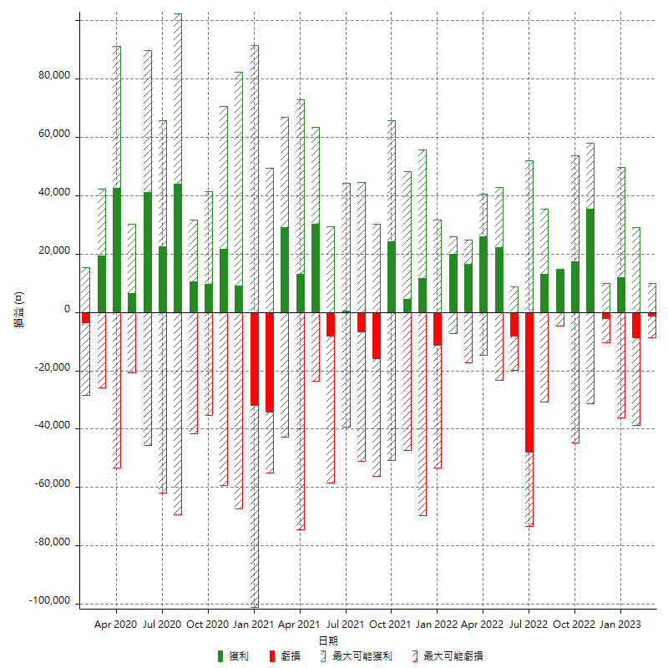

每月獲利和虧損 (%)

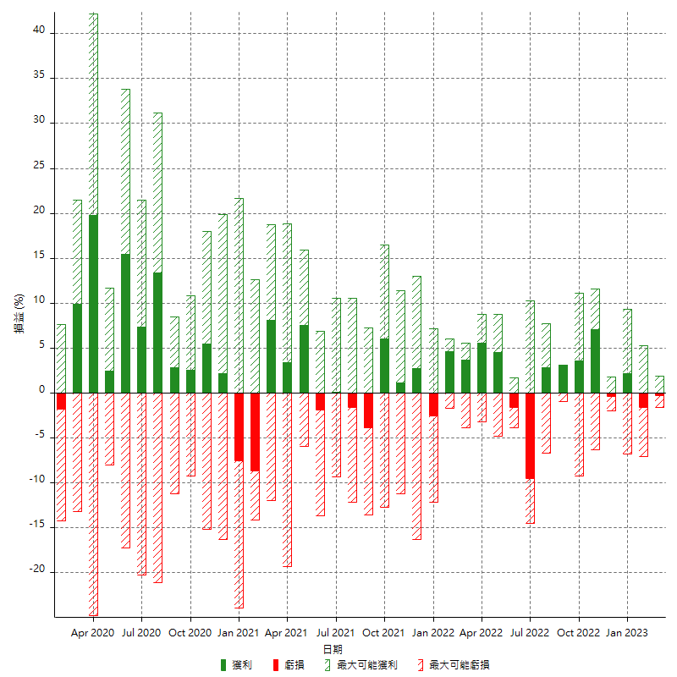

每月累積淨利

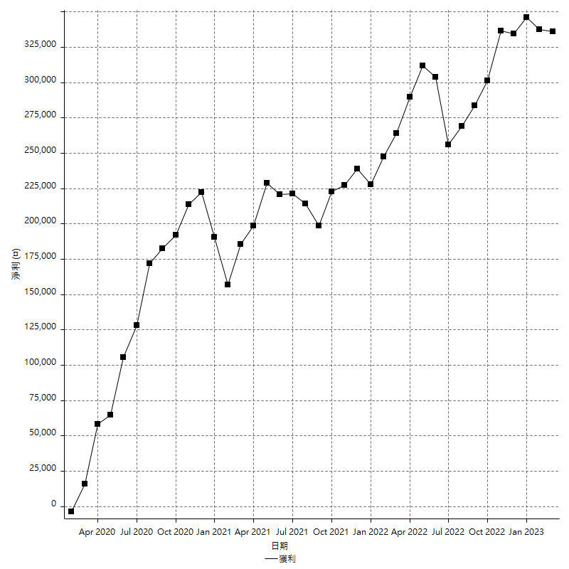

每月平均獲利

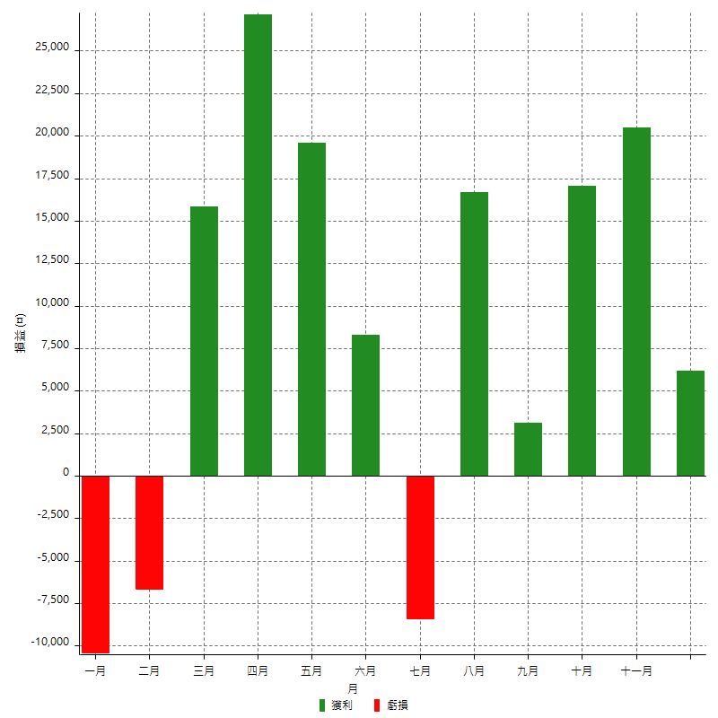

年獲利和虧損

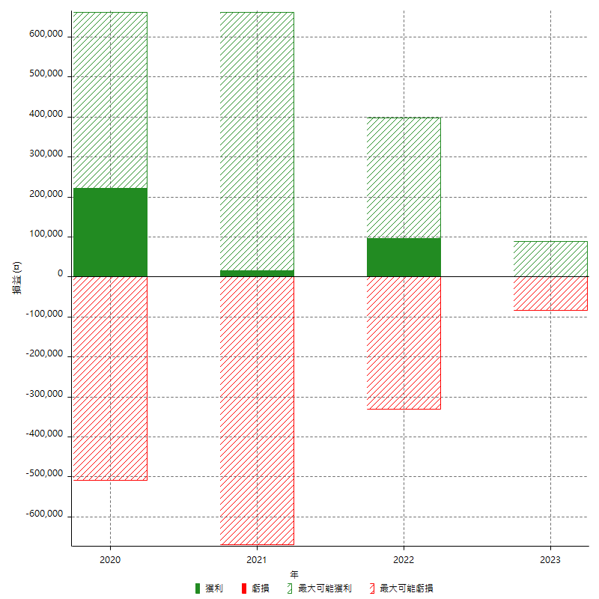

年獲利和虧損 (%)

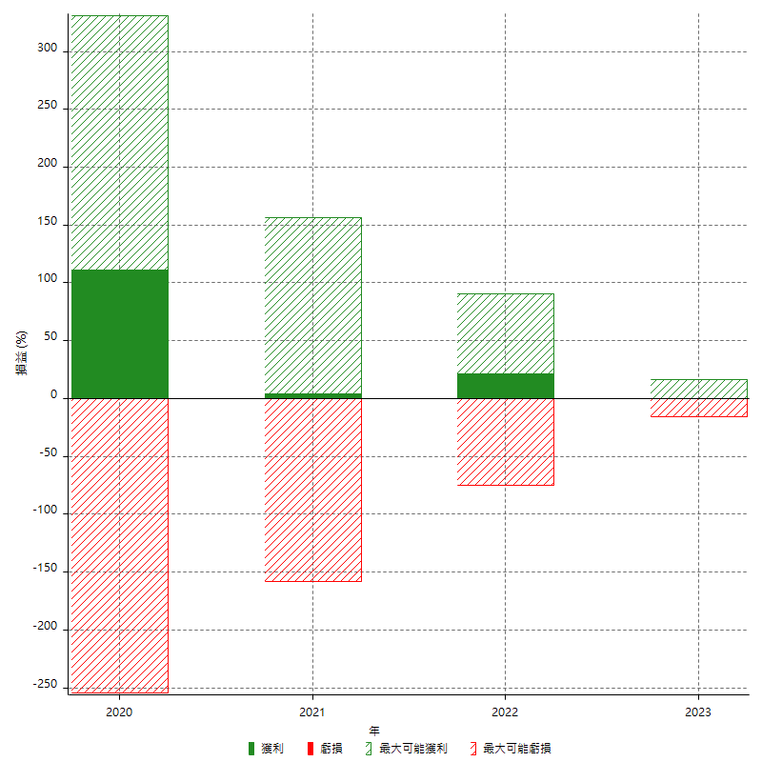

每年累積淨利

